Results_Summary
Stock | B&H | MAC | OBV | B&H - MAC | B&H - OBV | MAC - OBV | B&H as Base | B&H vs MAC | B&H vs OBV |  | Nº Orders MAC | Profitable Bets | Success Rate | Annual Returns Volatility
TSLA | 247.63% | 182.37% | 125.22% | 65.26% | 122.41% | 57.16% | 100.00% | 73.65% | 50.57% |  | 9 | 6 | 67% | 72.70%
AMZN | 30.20% | 11.98% | 7.92% | 18.23% | 22.28% | 4.05% | 100.00% | 39.65% | 26.23% |  | 14 | 5 | 36% | 31.38%
DIS | 50.17% | 39.45% | 27.68% | 10.72% | 22.48% | 11.76% | 100.00% | 78.63% | 55.18% |  | 11 | 7 | 64% | 33.21%
WMT | 14.36% | 2.54% | -1.82% | 11.82% | 16.18% | 4.36% | 100.00% | 17.71% | -12.68% |  | 12 | 6 | 50% | 20.60%
PFE | 14.90% | 13.77% | 12.08% | 1.14% | 2.83% | 1.69% | 100.00% | 92.36% | 81.04% |  | 10 | 7 | 70% | 24.15%
GME | 5269.83% | 1646.25% | 2428.25% | 3623.57% | 2841.58% | -781.99% | 100.00% | 31.24% | 46.08% |  | 8 | 7 | 88% | 240.30%
JPM | 66.31% | 45.80% | 7.77% | 20.51% | 58.54% | 38.03% | 100.00% | 69.07% | 11.72% |  | 11 | 7 | 64% | 31.38%
CCL | 75.68% | 61.59% | 5.22% | 14.09% | 70.46% | 56.37% | 100.00% | 81.39% | 6.90% |  | 12 | 7 | 58% | 81.06%
NEE | 14.35% | -1.05% | -6.70% | 15.40% | 21.05% | 5.65% | 100.00% | -7.30% | -46.71% |  | 14 | 5 | 36% | 25.46%
CAT | 99.77% | 50.95% | 55.74% | 48.81% | 44.03% | -4.79% | 100.00% | 51.07% | 55.87% |  | 7 | 6 | 86% | 30.53%
Average | 588.32% | 205.37% | 266.14% | 382.95% | 322.18% | -60.77% | 100.00% | 52.75% | 27.42% |  | 11 | 6 | 62% | 59.08%
Avg. w/o GME | 68.15% | 45.27% | 25.90% | 22.89% | 42.25% | 19.37% | 100.00% | 55.14% | 25.35% |  | 11 | 6 | 59% | 40.96%
Volatility | 1646.39% | 509.03% | 760.70% | 1138.80% | 885.91% | 254.45% | 0.00% | 32.03% | 38.17% |  | 2 | 1 | 18% | 66.97%
Vlt. w/o GME | 73.87% | 56.13% | 41.62% | 20.53% | 37.02% | 24.36% | 0.00% | 33.01% | 39.88% |  | 2 | 1 | 16% | 21.99%
Return on Investment
 |  |  |  |  |  |  |  |  |  |  | Nº Orders OBV | Profitable Bets | Success Rate | Annual Volume Volatility
 |  |  |  |  |  |  |  |  |  | TSLA | 15 | 5 | 33% | 532%
 |  |  |  |  |  |  |  |  |  | AMZN | 30 | 10 | 33% | 471%
 |  |  |  |  |  |  |  |  |  | DIS | 19 | 9 | 47% | 696%
 |  |  |  |  |  |  |  |  |  | WMT | 14 | 5 | 36% | 604%
 |  |  |  |  |  |  |  |  |  | PFE | 17 | 6 | 35% | 595%
 |  |  |  |  |  |  |  |  |  | GME | 13 | 4 | 31% | 1074%
 |  |  |  |  |  |  |  |  |  | JPM | 35 | 11 | 31% | 527%
 |  |  |  |  |  |  |  |  |  | CCL | 25 | 7 | 28% | 683%
 |  |  |  |  |  |  |  |  |  | NEE | 25 | 5 | 20% | 577%
 |  |  |  |  |  |  |  |  |  | CAT | 16 | 9 | 56% | 620%
 |  |  |  |  |  |  |  |  |  | AVR | 21 | 7 | 35% | 638%
 |  |  |  |  |  |  |  |  |  | AVR w/o GME | 22 | 7 | 36% | 594.37%
 |  |  |  |  |  |  |  |  |  | Vlt. | 7 | 2 | 10% | 167.92%
 |  |  |  |  |  |  |  |  |  | Vlt. w/o GME | 7 | 2 | 11% | 73.02%

Buy and Hold versus MAC and OBV
Return on Investment without Outlier
 | B&H | MAC | OBV
TSLA | 247.63% | 182.37% | 125.22%
AMZN | 30.20% | 11.98% | 7.92%
DIS | 50.17% | 39.45% | 27.68%
WMT | 14.36% | 2.54% | -1.82%
PFE | 14.90% | 13.77% | 12.08%
JPM | 66.31% | 45.80% | 7.77%
CCL | 75.68% | 61.59% | 5.22%
NEE | 14.35% | -1.05% | -6.70%
CAT | 99.77% | 50.95% | 55.74%
Avg. w/o GME | 68.15% | 45.27% | 25.90%

TSLA_MAC
Date | Close | Short | Middle | Long | Buy | Sell | Order | Auxiliar O | Auxiliar B | Auxiliar S | Capital | Costs | PnL | Daily Returns | Annual Returns Volatility
2020-06-01 | 179.62 | 179.62 | 179.62 | 179.62 | nan | nan | hold | True | nan | nan | 1,000,000.00 | 0.00% | 0.00 | nan | 72.70%
2020-06-02 | 176.31 | 178.52 | 179.32 | 179.52 | 176.31 | nan | buy | False | 176.31 | nan | 999,000.00 | 0.10% | -1,000.00 | -1.86%
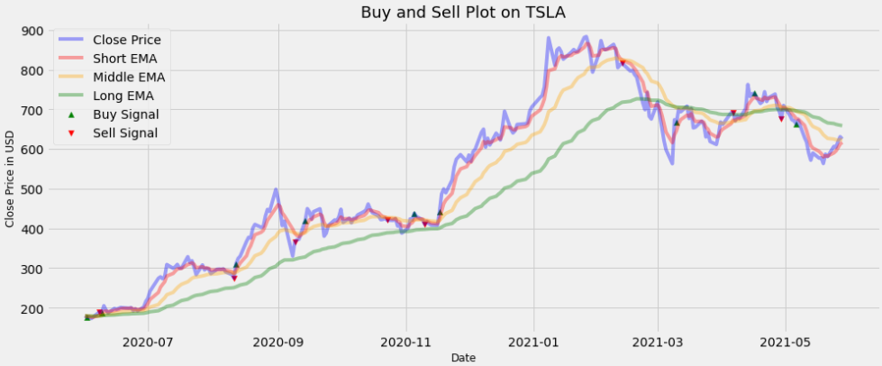
2020-06-03 | 176.59 | 177.88 | 179.07 | 179.43 | nan | nan | hold | True | 176.31 | nan | 999,000.00 | 0.00% | 0.00 | 0.16%
2020-06-04 | 172.88 | 176.21 | 178.51 | 179.22 | nan | nan | hold | True | 176.31 | nan | 999,000.00 | 0.00% | 0.00 | -2.13%
2020-06-05 | 177.13 | 176.52 | 178.38 | 179.16 | nan | nan | hold | True | 176.31 | nan | 999,000.00 | 0.00% | 0.00 | 2.43%
2020-06-08 | 189.98 | 181.01 | 179.44 | 179.49 | nan | 189.98 | sell | False | 176.31 | 189.98 | 1,075,467.80 | 0.10% | 76,467.80 | 7.00%
2020-06-09 | 188.13 | 183.38 | 180.23 | 179.76 | 188.13 | nan | buy | False | 188.13 | 189.98 | 1,074,392.33 | 0.10% | -1,075.47 | -0.98%
2020-06-10 | 205.01 | 190.59 | 182.48 | 180.55 | nan | nan | hold | True | 188.13 | 189.98 | 1,074,392.33 | 0.00% | 0.00 | 8.59%
2020-06-11 | 194.57 | 191.92 | 183.58 | 180.99 | nan | nan | hold | True | 188.13 | 189.98 | 1,074,392.33 | 0.00% | 0.00 | -5.23%
2020-06-12 | 187.06 | 190.30 | 183.90 | 181.18 | nan | nan | hold | True | 188.13 | 189.98 | 1,074,392.33 | 0.00% | 0.00 | -3.94%
2020-06-15 | 198.18 | 192.92 | 185.19 | 181.71 | nan | nan | hold | True | 188.13 | 189.98 | 1,074,392.33 | 0.00% | 0.00 | 5.78%
2020-06-16 | 196.43 | 194.09 | 186.22 | 182.17 | nan | nan | hold | True | 188.13 | 189.98 | 1,074,392.33 | 0.00% | 0.00 | -0.89%
2020-06-17 | 198.36 | 195.51 | 187.32 | 182.68 | nan | nan | hold | True | 188.13 | 189.98 | 1,074,392.33 | 0.00% | 0.00 | 0.98%
2020-06-18 | 200.79 | 197.27 | 188.54 | 183.24 | nan | nan | hold | True | 188.13 | 189.98 | 1,074,392.33 | 0.00% | 0.00 | 1.22%
2020-06-19 | 200.18 | 198.24 | 189.60 | 183.77 | nan | nan | hold | True | 188.13 | 189.98 | 1,074,392.33 | 0.00% | 0.00 | -0.31%
2020-06-22 | 198.86 | 198.45 | 190.44 | 184.24 | nan | nan | hold | True | 188.13 | 189.98 | 1,074,392.33 | 0.00% | 0.00 | -0.66%
2020-06-23 | 200.36 | 199.08 | 191.35 | 184.75 | nan | nan | hold | True | 188.13 | 189.98 | 1,074,392.33 | 0.00% | 0.00 | 0.75%
2020-06-24 | 192.17 | 196.78 | 191.42 | 184.98 | nan | nan | hold | True | 188.13 | 189.98 | 1,074,392.33 | 0.00% | 0.00 | -4.17%
2020-06-25 | 197.20 | 196.92 | 191.95 | 185.36 | nan | nan | hold | True | 188.13 | 189.98 | 1,074,392.33 | 0.00% | 0.00 | 2.58%
2020-06-26 | 191.95 | 195.26 | 191.95 | 185.57 | nan | nan | hold | True | 188.13 | 189.98 | 1,074,392.33 | 0.00% | 0.00 | -2.70%
2020-06-29 | 201.87 | 197.46 | 192.85 | 186.08 | nan | nan | hold | True | 188.13 | 189.98 | 1,074,392.33 | 0.00% | 0.00 | 5.04%
2020-06-30 | 215.96 | 203.63 | 194.95 | 187.01 | nan | nan | hold | True | 188.13 | 189.98 | 1,074,392.33 | 0.00% | 0.00 | 6.75%
2020-07-01 | 223.93 | 210.40 | 197.58 | 188.16 | nan | nan | hold | True | 188.13 | 189.98 | 1,074,392.33 | 0.00% | 0.00 | 3.62%
2020-07-02 | 241.73 | 220.84 | 201.60 | 189.84 | nan | nan | hold | True | 188.13 | 189.98 | 1,074,392.33 | 0.00% | 0.00 | 7.65%
2020-07-06 | 274.32 | 238.67 | 208.21 | 192.48 | nan | nan | hold | True | 188.13 | 189.98 | 1,074,392.33 | 0.00% | 0.00 | 12.65%
2020-07-07 | 277.97 | 251.77 | 214.55 | 195.15 | nan | nan | hold | True | 188.13 | 189.98 | 1,074,392.33 | 0.00% | 0.00 | 1.32%
2020-07-08 | 273.18 | 258.90 | 219.88 | 197.59 | nan | nan | hold | True | 188.13 | 189.98 | 1,074,392.33 | 0.00% | 0.00 | -1.74%
2020-07-09 | 278.86 | 265.55 | 225.24 | 200.13 | nan | nan | hold | True | 188.13 | 189.98 | 1,074,392.33 | 0.00% | 0.00 | 2.06%
2020-07-10 | 308.93 | 280.01 | 232.85 | 203.53 | nan | nan | hold | True | 188.13 | 189.98 | 1,074,392.33 | 0.00% | 0.00 | 10.24%
2020-07-13 | 299.41 | 286.48 | 238.90 | 206.52 | nan | nan | hold | True | 188.13 | 189.98 | 1,074,392.33 | 0.00% | 0.00 | -3.13%
2020-07-14 | 303.36 | 292.11 | 244.76 | 209.55 | nan | nan | hold | True | 188.13 | 189.98 | 1,074,392.33 | 0.00% | 0.00 | 1.31%
2020-07-15 | 309.20 | 297.80 | 250.62 | 212.66 | nan | nan | hold | True | 188.13 | 189.98 | 1,074,392.33 | 0.00% | 0.00 | 1.91%
2020-07-16 | 300.13 | 298.58 | 255.12 | 215.40 | nan | nan | hold | True | 188.13 | 189.98 | 1,074,392.33 | 0.00% | 0.00 | -2.98%
2020-07-17 | 300.17 | 299.11 | 259.21 | 218.05 | nan | nan | hold | True | 188.13 | 189.98 | 1,074,392.33 | 0.00% | 0.00 | 0.01%
2020-07-20 | 328.60 | 308.94 | 265.52 | 221.50 | nan | nan | hold | True | 188.13 | 189.98 | 1,074,392.33 | 0.00% | 0.00 | 9.05%
2020-07-21 | 313.67 | 310.52 | 269.90 | 224.38 | nan | nan | hold | True | 188.13 | 189.98 | 1,074,392.33 | 0.00% | 0.00 | -4.65%
2020-07-22 | 318.47 | 313.17 | 274.31 | 227.32 | nan | nan | hold | True | 188.13 | 189.98 | 1,074,392.33 | 0.00% | 0.00 | 1.52%
2020-07-23 | 302.61 | 309.65 | 276.89 | 229.67 | nan | nan | hold | True | 188.13 | 189.98 | 1,074,392.33 | 0.00% | 0.00 | -5.11%
2020-07-24 | 283.40 | 300.90 | 277.48 | 231.35 | nan | nan | hold | True | 188.13 | 189.98 | 1,074,392.33 | 0.00% | 0.00 | -6.56%
2020-07-27 | 307.92 | 303.24 | 280.25 | 233.75 | nan | nan | hold | True | 188.13 | 189.98 | 1,074,392.33 | 0.00% | 0.00 | 8.30%
2020-07-28 | 295.30 | 300.59 | 281.62 | 235.67 | nan | nan | hold | True | 188.13 | 189.98 | 1,074,392.33 | 0.00% | 0.00 | -4.19%
2020-07-29 | 299.82 | 300.34 | 283.27 | 237.67 | nan | nan | hold | True | 188.13 | 189.98 | 1,074,392.33 | 0.00% | 0.00 | 1.52%
2020-07-30 | 297.50 | 299.39 | 284.56 | 239.54 | nan | nan | hold | True | 188.13 | 189.98 | 1,074,392.33 | 0.00% | 0.00 | -0.78%
2020-07-31 | 286.15 | 294.98 | 284.71 | 241.00 | nan | nan | hold | True | 188.13 | 189.98 | 1,074,392.33 | 0.00% | 0.00 | -3.89%
2020-08-03 | 297.00 | 295.65 | 285.83 | 242.75 | nan | nan | hold | True | 188.13 | 189.98 | 1,074,392.33 | 0.00% | 0.00 | 3.72%
2020-08-04 | 297.40 | 296.23 | 286.88 | 244.46 | nan | nan | hold | True | 188.13 | 189.98 | 1,074,392.33 | 0.00% | 0.00 | 0.13%
2020-08-05 | 297.00 | 296.49 | 287.80 | 246.10 | nan | nan | hold | True | 188.13 | 189.98 | 1,074,392.33 | 0.00% | 0.00 | -0.13%
2020-08-06 | 297.92 | 296.97 | 288.72 | 247.72 | nan | nan | hold | True | 188.13 | 189.98 | 1,074,392.33 | 0.00% | 0.00 | 0.31%
2020-08-07 | 290.54 | 294.82 | 288.88 | 249.06 | nan | nan | hold | True | 188.13 | 189.98 | 1,074,392.33 | 0.00% | 0.00 | -2.51%
2020-08-10 | 283.71 | 291.12 | 288.41 | 250.14 | nan | nan | hold | True | 188.13 | 189.98 | 1,074,392.33 | 0.00% | 0.00 | -2.38%
2020-08-11 | 274.88 | 285.71 | 287.18 | 250.91 | nan | 274.88 | sell | False | 188.13 | 274.88 | 1,568,693.97 | 0.10% | 494,301.64 | -3.16%
2020-08-12 | 310.95 | 294.12 | 289.34 | 252.79 | 310.95 | nan | buy | False | 310.95 | 274.88 | 1,567,125.28 | 0.10% | -1,568.69 | 12.33%
2020-08-13 | 324.20 | 304.15 | 292.51 | 255.02 | nan | nan | hold | True | 310.95 | 274.88 | 1,567,125.28 | 0.00% | 0.00 | 4.17%
2020-08-14 | 330.14 | 312.81 | 295.93 | 257.37 | nan | nan | hold | True | 310.95 | 274.88 | 1,567,125.28 | 0.00% | 0.00 | 1.82%
2020-08-17 | 367.13 | 330.92 | 302.41 | 260.80 | nan | nan | hold | True | 310.95 | 274.88 | 1,567,125.28 | 0.00% | 0.00 | 10.62%
2020-08-18 | 377.42 | 346.42 | 309.23 | 264.44 | nan | nan | hold | True | 310.95 | 274.88 | 1,567,125.28 | 0.00% | 0.00 | 2.76%
2020-08-19 | 375.71 | 356.18 | 315.27 | 267.92 | nan | nan | hold | True | 310.95 | 274.88 | 1,567,125.28 | 0.00% | 0.00 | -0.45%
2020-08-20 | 400.37 | 370.91 | 323.01 | 272.06 | nan | nan | hold | True | 310.95 | 274.88 | 1,567,125.28 | 0.00% | 0.00 | 6.36%
2020-08-21 | 410.00 | 383.94 | 330.91 | 276.37 | nan | nan | hold | True | 310.95 | 274.88 | 1,567,125.28 | 0.00% | 0.00 | 2.38%
2020-08-24 | 402.84 | 390.24 | 337.45 | 280.32 | nan | nan | hold | True | 310.95 | 274.88 | 1,567,125.28 | 0.00% | 0.00 | -1.76%
2020-08-25 | 404.67 | 395.05 | 343.56 | 284.21 | nan | nan | hold | True | 310.95 | 274.88 | 1,567,125.28 | 0.00% | 0.00 | 0.45%
2020-08-26 | 430.63 | 406.91 | 351.48 | 288.78 | nan | nan | hold | True | 310.95 | 274.88 | 1,567,125.28 | 0.00% | 0.00 | 6.22%
2020-08-27 | 447.75 | 420.52 | 360.23 | 293.75 | nan | nan | hold | True | 310.95 | 274.88 | 1,567,125.28 | 0.00% | 0.00 | 3.90%
2020-08-28 | 442.68 | 427.91 | 367.73 | 298.41 | nan | nan | hold | True | 310.95 | 274.88 | 1,567,125.28 | 0.00% | 0.00 | -1.14%
2020-08-31 | 498.32 | 451.38 | 379.60 | 304.65 | nan | nan | hold | True | 310.95 | 274.88 | 1,567,125.28 | 0.00% | 0.00 | 11.84%
2020-09-01 | 475.05 | 459.27 | 388.28 | 309.98 | nan | nan | hold | True | 310.95 | 274.88 | 1,567,125.28 | 0.00% | 0.00 | -4.78%
2020-09-02 | 447.37 | 455.30 | 393.65 | 314.27 | nan | nan | hold | True | 310.95 | 274.88 | 1,567,125.28 | 0.00% | 0.00 | -6.00%
2020-09-03 | 407.00 | 439.20 | 394.86 | 317.17 | nan | nan | hold | True | 310.95 | 274.88 | 1,567,125.28 | 0.00% | 0.00 | -9.46%
2020-09-04 | 418.32 | 432.24 | 396.99 | 320.33 | nan | nan | hold | True | 310.95 | 274.88 | 1,567,125.28 | 0.00% | 0.00 | 2.74%
2020-09-08 | 330.21 | 398.23 | 390.92 | 320.64 | nan | nan | hold | True | 310.95 | 274.88 | 1,567,125.28 | 0.00% | 0.00 | -23.65%
2020-09-09 | 366.28 | 387.58 | 388.68 | 322.06 | nan | 366.28 | sell | False | 310.95 | 366.28 | 1,844,398.33 | 0.10% | 277,273.06 | 10.37%
2020-09-10 | 371.34 | 382.17 | 387.11 | 323.60 | nan | nan | hold | True | 310.95 | 366.28 | 1,844,398.33 | 0.00% | 0.00 | 1.37%
2020-09-11 | 372.72 | 379.02 | 385.80 | 325.14 | nan | nan | hold | True | 310.95 | 366.28 | 1,844,398.33 | 0.00% | 0.00 | 0.37%
2020-09-14 | 419.62 | 392.55 | 388.87 | 328.09 | 419.62 | nan | buy | False | 419.62 | 366.28 | 1,842,553.94 | 0.10% | -1,844.40 | 11.85%
2020-09-15 | 449.76 | 411.62 | 394.41 | 331.89 | nan | nan | hold | True | 419.62 | 366.28 | 1,842,553.94 | 0.00% | 0.00 | 6.94%
2020-09-16 | 441.76 | 421.67 | 398.71 | 335.33 | nan | nan | hold | True | 419.62 | 366.28 | 1,842,553.94 | 0.00% | 0.00 | -1.79%
2020-09-17 | 423.43 | 422.26 | 400.96 | 338.08 | nan | nan | hold | True | 419.62 | 366.28 | 1,842,553.94 | 0.00% | 0.00 | -4.24%
2020-09-18 | 442.15 | 428.89 | 404.70 | 341.33 | nan | nan | hold | True | 419.62 | 366.28 | 1,842,553.94 | 0.00% | 0.00 | 4.33%
2020-09-21 | 449.39 | 435.72 | 408.77 | 344.71 | nan | nan | hold | True | 419.62 | 366.28 | 1,842,553.94 | 0.00% | 0.00 | 1.62%
2020-09-22 | 424.23 | 431.89 | 410.17 | 347.19 | nan | nan | hold | True | 419.62 | 366.28 | 1,842,553.94 | 0.00% | 0.00 | -5.76%
2020-09-23 | 380.36 | 414.71 | 407.46 | 348.23 | nan | nan | hold | True | 419.62 | 366.28 | 1,842,553.94 | 0.00% | 0.00 | -10.92%
2020-09-24 | 387.79 | 405.74 | 405.67 | 349.47 | nan | nan | hold | True | 419.62 | 366.28 | 1,842,553.94 | 0.00% | 0.00 | 1.93%
2020-09-25 | 407.34 | 406.27 | 405.83 | 351.28 | nan | nan | hold | True | 419.62 | 366.28 | 1,842,553.94 | 0.00% | 0.00 | 4.92%
2020-09-28 | 421.20 | 411.25 | 407.22 | 353.46 | nan | nan | hold | True | 419.62 | 366.28 | 1,842,553.94 | 0.00% | 0.00 | 3.35%
2020-09-29 | 419.07 | 413.86 | 408.30 | 355.51 | nan | nan | hold | True | 419.62 | 366.28 | 1,842,553.94 | 0.00% | 0.00 | -0.51%
2020-09-30 | 429.01 | 418.91 | 410.18 | 357.81 | nan | nan | hold | True | 419.62 | 366.28 | 1,842,553.94 | 0.00% | 0.00 | 2.34%
2020-10-01 | 448.16 | 428.66 | 413.64 | 360.63 | nan | nan | hold | True | 419.62 | 366.28 | 1,842,553.94 | 0.00% | 0.00 | 4.37%
2020-10-02 | 415.09 | 424.14 | 413.77 | 362.33 | nan | nan | hold | True | 419.62 | 366.28 | 1,842,553.94 | 0.00% | 0.00 | -7.67%
2020-10-05 | 425.68 | 424.65 | 414.85 | 364.31 | nan | nan | hold | True | 419.62 | 366.28 | 1,842,553.94 | 0.00% | 0.00 | 2.52%
2020-10-06 | 413.98 | 421.09 | 414.77 | 365.87 | nan | nan | hold | True | 419.62 | 366.28 | 1,842,553.94 | 0.00% | 0.00 | -2.79%
2020-10-07 | 425.30 | 422.50 | 415.73 | 367.72 | nan | nan | hold | True | 419.62 | 366.28 | 1,842,553.94 | 0.00% | 0.00 | 2.70%
2020-10-08 | 425.92 | 423.64 | 416.65 | 369.54 | nan | nan | hold | True | 419.62 | 366.28 | 1,842,553.94 | 0.00% | 0.00 | 0.15%
2020-10-09 | 434.00 | 427.09 | 418.23 | 371.56 | nan | nan | hold | True | 419.62 | 366.28 | 1,842,553.94 | 0.00% | 0.00 | 1.88%
2020-10-12 | 442.30 | 432.16 | 420.42 | 373.77 | nan | nan | hold | True | 419.62 | 366.28 | 1,842,553.94 | 0.00% | 0.00 | 1.89%
2020-10-13 | 446.65 | 436.99 | 422.80 | 376.04 | nan | nan | hold | True | 419.62 | 366.28 | 1,842,553.94 | 0.00% | 0.00 | 0.98%
2020-10-14 | 461.30 | 445.09 | 426.30 | 378.71 | nan | nan | hold | True | 419.62 | 366.28 | 1,842,553.94 | 0.00% | 0.00 | 3.23%
2020-10-15 | 448.88 | 446.36 | 428.36 | 380.90 | nan | nan | hold | True | 419.62 | 366.28 | 1,842,553.94 | 0.00% | 0.00 | -2.73%
2020-10-16 | 439.67 | 444.13 | 429.38 | 382.74 | nan | nan | hold | True | 419.62 | 366.28 | 1,842,553.94 | 0.00% | 0.00 | -2.07%
2020-10-19 | 430.83 | 439.69 | 429.52 | 384.24 | nan | nan | hold | True | 419.62 | 366.28 | 1,842,553.94 | 0.00% | 0.00 | -2.03%
2020-10-20 | 421.94 | 433.78 | 428.83 | 385.42 | nan | nan | hold | True | 419.62 | 366.28 | 1,842,553.94 | 0.00% | 0.00 | -2.09%
2020-10-21 | 422.64 | 430.06 | 428.26 | 386.58 | nan | nan | hold | True | 419.62 | 366.28 | 1,842,553.94 | 0.00% | 0.00 | 0.17%
2020-10-22 | 425.79 | 428.64 | 428.04 | 387.81 | nan | nan | hold | True | 419.62 | 366.28 | 1,842,553.94 | 0.00% | 0.00 | 0.74%
2020-10-23 | 420.63 | 425.97 | 427.37 | 388.83 | nan | 420.63 | sell | False | 419.62 | 420.63 | 1,845,146.34 | 0.10% | 2,592.41 | -1.22%
2020-10-26 | 420.28 | 424.07 | 426.72 | 389.82 | nan | nan | hold | True | 419.62 | 420.63 | 1,845,146.34 | 0.00% | 0.00 | -0.08%
2020-10-27 | 424.68 | 424.28 | 426.54 | 390.90 | nan | nan | hold | True | 419.62 | 420.63 | 1,845,146.34 | 0.00% | 0.00 | 1.04%
2020-10-28 | 406.02 | 418.19 | 424.67 | 391.38 | nan | nan | hold | True | 419.62 | 420.63 | 1,845,146.34 | 0.00% | 0.00 | -4.49%
2020-10-29 | 410.83 | 415.74 | 423.41 | 391.99 | nan | nan | hold | True | 419.62 | 420.63 | 1,845,146.34 | 0.00% | 0.00 | 1.18%
2020-10-30 | 388.04 | 406.50 | 420.20 | 391.86 | nan | nan | hold | True | 419.62 | 420.63 | 1,845,146.34 | 0.00% | 0.00 | -5.71%
2020-11-02 | 400.51 | 404.51 | 418.41 | 392.13 | nan | nan | hold | True | 419.62 | 420.63 | 1,845,146.34 | 0.00% | 0.00 | 3.16%
2020-11-03 | 423.90 | 410.97 | 418.91 | 393.12 | nan | nan | hold | True | 419.62 | 420.63 | 1,845,146.34 | 0.00% | 0.00 | 5.68%
2020-11-04 | 420.98 | 414.31 | 419.10 | 394.00 | nan | nan | hold | True | 419.62 | 420.63 | 1,845,146.34 | 0.00% | 0.00 | -0.69%
2020-11-05 | 438.09 | 422.23 | 420.82 | 395.37 | 438.09 | nan | buy | False | 438.09 | 420.63 | 1,843,301.20 | 0.10% | -1,845.15 | 3.98%
2020-11-06 | 429.95 | 424.81 | 421.65 | 396.45 | nan | nan | hold | True | 438.09 | 420.63 | 1,843,301.20 | 0.00% | 0.00 | -1.88%
2020-11-09 | 421.26 | 423.62 | 421.62 | 397.23 | nan | nan | hold | True | 438.09 | 420.63 | 1,843,301.20 | 0.00% | 0.00 | -2.04%
2020-11-10 | 410.36 | 419.20 | 420.59 | 397.64 | nan | 410.36 | sell | False | 438.09 | 410.36 | 1,724,781.50 | 0.10% | -118,519.70 | -2.62%
2020-11-11 | 417.13 | 418.51 | 420.28 | 398.25 | nan | nan | hold | True | 438.09 | 410.36 | 1,724,781.50 | 0.00% | 0.00 | 1.64%
2020-11-12 | 411.76 | 416.26 | 419.50 | 398.67 | nan | nan | hold | True | 438.09 | 410.36 | 1,724,781.50 | 0.00% | 0.00 | -1.30%
2020-11-13 | 408.50 | 413.67 | 418.50 | 398.98 | nan | nan | hold | True | 438.09 | 410.36 | 1,724,781.50 | 0.00% | 0.00 | -0.79%
2020-11-16 | 408.09 | 411.81 | 417.56 | 399.26 | nan | nan | hold | True | 438.09 | 410.36 | 1,724,781.50 | 0.00% | 0.00 | -0.10%
2020-11-17 | 441.61 | 421.75 | 419.74 | 400.59 | 441.61 | nan | buy | False | 441.61 | 410.36 | 1,723,056.72 | 0.10% | -1,724.78 | 7.89%
2020-11-18 | 486.64 | 443.38 | 425.82 | 403.28 | nan | nan | hold | True | 441.61 | 410.36 | 1,723,056.72 | 0.00% | 0.00 | 9.71%
2020-11-19 | 499.27 | 462.01 | 432.50 | 406.27 | nan | nan | hold | True | 441.61 | 410.36 | 1,723,056.72 | 0.00% | 0.00 | 2.56%
2020-11-20 | 489.61 | 471.21 | 437.69 | 408.88 | nan | nan | hold | True | 441.61 | 410.36 | 1,723,056.72 | 0.00% | 0.00 | -1.95%
2020-11-23 | 521.85 | 488.09 | 445.34 | 412.41 | nan | nan | hold | True | 441.61 | 410.36 | 1,723,056.72 | 0.00% | 0.00 | 6.38%
2020-11-24 | 555.38 | 510.52 | 455.35 | 416.88 | nan | nan | hold | True | 441.61 | 410.36 | 1,723,056.72 | 0.00% | 0.00 | 6.23%
2020-11-25 | 574.00 | 531.68 | 466.13 | 421.79 | nan | nan | hold | True | 441.61 | 410.36 | 1,723,056.72 | 0.00% | 0.00 | 3.30%
2020-11-27 | 585.76 | 549.71 | 477.01 | 426.91 | nan | nan | hold | True | 441.61 | 410.36 | 1,723,056.72 | 0.00% | 0.00 | 2.03%
2020-11-30 | 567.60 | 555.67 | 485.24 | 431.31 | nan | nan | hold | True | 441.61 | 410.36 | 1,723,056.72 | 0.00% | 0.00 | -3.15%
2020-12-01 | 584.76 | 565.37 | 494.29 | 436.10 | nan | nan | hold | True | 441.61 | 410.36 | 1,723,056.72 | 0.00% | 0.00 | 2.98%
2020-12-02 | 568.82 | 566.52 | 501.07 | 440.25 | nan | nan | hold | True | 441.61 | 410.36 | 1,723,056.72 | 0.00% | 0.00 | -2.76%
2020-12-03 | 593.38 | 575.47 | 509.46 | 445.04 | nan | nan | hold | True | 441.61 | 410.36 | 1,723,056.72 | 0.00% | 0.00 | 4.23%
2020-12-04 | 599.04 | 583.33 | 517.60 | 449.85 | nan | nan | hold | True | 441.61 | 410.36 | 1,723,056.72 | 0.00% | 0.00 | 0.95%
2020-12-07 | 641.76 | 602.81 | 528.89 | 455.85 | nan | nan | hold | True | 441.61 | 410.36 | 1,723,056.72 | 0.00% | 0.00 | 6.89%
2020-12-08 | 649.88 | 618.50 | 539.89 | 461.91 | nan | nan | hold | True | 441.61 | 410.36 | 1,723,056.72 | 0.00% | 0.00 | 1.26%
2020-12-09 | 604.48 | 613.82 | 545.76 | 466.36 | nan | nan | hold | True | 441.61 | 410.36 | 1,723,056.72 | 0.00% | 0.00 | -7.24%
2020-12-10 | 627.07 | 618.24 | 553.15 | 471.39 | nan | nan | hold | True | 441.61 | 410.36 | 1,723,056.72 | 0.00% | 0.00 | 3.67%
2020-12-11 | 609.99 | 615.49 | 558.32 | 475.72 | nan | nan | hold | True | 441.61 | 410.36 | 1,723,056.72 | 0.00% | 0.00 | -2.76%
2020-12-14 | 639.83 | 623.60 | 565.73 | 480.85 | nan | nan | hold | True | 441.61 | 410.36 | 1,723,056.72 | 0.00% | 0.00 | 4.78%
2020-12-15 | 633.25 | 626.82 | 571.87 | 485.61 | nan | nan | hold | True | 441.61 | 410.36 | 1,723,056.72 | 0.00% | 0.00 | -1.03%
2020-12-16 | 622.77 | 625.47 | 576.50 | 489.90 | nan | nan | hold | True | 441.61 | 410.36 | 1,723,056.72 | 0.00% | 0.00 | -1.67%
2020-12-17 | 655.90 | 635.61 | 583.71 | 495.08 | nan | nan | hold | True | 441.61 | 410.36 | 1,723,056.72 | 0.00% | 0.00 | 5.18%
2020-12-18 | 695.00 | 655.41 | 593.83 | 501.33 | nan | nan | hold | True | 441.61 | 410.36 | 1,723,056.72 | 0.00% | 0.00 | 5.79%
2020-12-21 | 649.86 | 653.56 | 598.92 | 505.97 | nan | nan | hold | True | 441.61 | 410.36 | 1,723,056.72 | 0.00% | 0.00 | -6.72%
2020-12-22 | 640.34 | 649.15 | 602.69 | 510.17 | nan | nan | hold | True | 441.61 | 410.36 | 1,723,056.72 | 0.00% | 0.00 | -1.48%
2020-12-23 | 645.98 | 648.10 | 606.62 | 514.42 | nan | nan | hold | True | 441.61 | 410.36 | 1,723,056.72 | 0.00% | 0.00 | 0.88%
2020-12-24 | 661.77 | 652.65 | 611.64 | 519.02 | nan | nan | hold | True | 441.61 | 410.36 | 1,723,056.72 | 0.00% | 0.00 | 2.41%
2020-12-28 | 663.69 | 656.33 | 616.37 | 523.54 | nan | nan | hold | True | 441.61 | 410.36 | 1,723,056.72 | 0.00% | 0.00 | 0.29%
2020-12-29 | 665.99 | 659.55 | 620.88 | 527.99 | nan | nan | hold | True | 441.61 | 410.36 | 1,723,056.72 | 0.00% | 0.00 | 0.35%
2020-12-30 | 694.78 | 671.29 | 627.60 | 533.20 | nan | nan | hold | True | 441.61 | 410.36 | 1,723,056.72 | 0.00% | 0.00 | 4.23%
2020-12-31 | 705.67 | 682.75 | 634.70 | 538.59 | nan | nan | hold | True | 441.61 | 410.36 | 1,723,056.72 | 0.00% | 0.00 | 1.56%
2021-01-04 | 729.77 | 698.43 | 643.34 | 544.57 | nan | nan | hold | True | 441.61 | 410.36 | 1,723,056.72 | 0.00% | 0.00 | 3.36%
2021-01-05 | 735.11 | 710.65 | 651.68 | 550.52 | nan | nan | hold | True | 441.61 | 410.36 | 1,723,056.72 | 0.00% | 0.00 | 0.73%
2021-01-06 | 755.98 | 725.76 | 661.16 | 556.94 | nan | nan | hold | True | 441.61 | 410.36 | 1,723,056.72 | 0.00% | 0.00 | 2.80%
2021-01-07 | 816.04 | 755.85 | 675.24 | 565.04 | nan | nan | hold | True | 441.61 | 410.36 | 1,723,056.72 | 0.00% | 0.00 | 7.64%
2021-01-08 | 880.02 | 797.24 | 693.86 | 574.88 | nan | nan | hold | True | 441.61 | 410.36 | 1,723,056.72 | 0.00% | 0.00 | 7.55%
2021-01-11 | 811.19 | 801.89 | 704.53 | 582.27 | nan | nan | hold | True | 441.61 | 410.36 | 1,723,056.72 | 0.00% | 0.00 | -8.14%
2021-01-12 | 849.44 | 817.74 | 717.70 | 590.62 | nan | nan | hold | True | 441.61 | 410.36 | 1,723,056.72 | 0.00% | 0.00 | 4.61%
2021-01-13 | 854.41 | 829.96 | 730.13 | 598.86 | nan | nan | hold | True | 441.61 | 410.36 | 1,723,056.72 | 0.00% | 0.00 | 0.58%
2021-01-14 | 845.00 | 834.98 | 740.57 | 606.55 | nan | nan | hold | True | 441.61 | 410.36 | 1,723,056.72 | 0.00% | 0.00 | -1.11%
2021-01-15 | 826.16 | 832.04 | 748.35 | 613.42 | nan | nan | hold | True | 441.61 | 410.36 | 1,723,056.72 | 0.00% | 0.00 | -2.25%
2021-01-19 | 844.55 | 836.21 | 757.10 | 620.64 | nan | nan | hold | True | 441.61 | 410.36 | 1,723,056.72 | 0.00% | 0.00 | 2.20%
2021-01-20 | 850.45 | 840.96 | 765.58 | 627.82 | nan | nan | hold | True | 441.61 | 410.36 | 1,723,056.72 | 0.00% | 0.00 | 0.70%
2021-01-21 | 844.99 | 842.30 | 772.80 | 634.61 | nan | nan | hold | True | 441.61 | 410.36 | 1,723,056.72 | 0.00% | 0.00 | -0.64%
2021-01-22 | 846.64 | 843.75 | 779.52 | 641.23 | nan | nan | hold | True | 441.61 | 410.36 | 1,723,056.72 | 0.00% | 0.00 | 0.20%
2021-01-25 | 880.80 | 856.10 | 788.72 | 648.72 | nan | nan | hold | True | 441.61 | 410.36 | 1,723,056.72 | 0.00% | 0.00 | 3.96%
2021-01-26 | 883.09 | 865.10 | 797.30 | 656.04 | nan | nan | hold | True | 441.61 | 410.36 | 1,723,056.72 | 0.00% | 0.00 | 0.26%
2021-01-27 | 864.16 | 864.78 | 803.38 | 662.55 | nan | nan | hold | True | 441.61 | 410.36 | 1,723,056.72 | 0.00% | 0.00 | -2.17%
2021-01-28 | 835.43 | 855.00 | 806.29 | 667.95 | nan | nan | hold | True | 441.61 | 410.36 | 1,723,056.72 | 0.00% | 0.00 | -3.38%
2021-01-29 | 793.53 | 834.51 | 805.13 | 671.87 | nan | nan | hold | True | 441.61 | 410.36 | 1,723,056.72 | 0.00% | 0.00 | -5.15%
2021-02-01 | 839.81 | 836.28 | 808.29 | 677.12 | nan | nan | hold | True | 441.61 | 410.36 | 1,723,056.72 | 0.00% | 0.00 | 5.67%
2021-02-02 | 872.79 | 848.45 | 814.15 | 683.24 | nan | nan | hold | True | 441.61 | 410.36 | 1,723,056.72 | 0.00% | 0.00 | 3.85%
2021-02-03 | 854.69 | 850.53 | 817.83 | 688.59 | nan | nan | hold | True | 441.61 | 410.36 | 1,723,056.72 | 0.00% | 0.00 | -2.10%
2021-02-04 | 849.99 | 850.35 | 820.76 | 693.64 | nan | nan | hold | True | 441.61 | 410.36 | 1,723,056.72 | 0.00% | 0.00 | -0.55%
2021-02-05 | 852.23 | 850.98 | 823.62 | 698.59 | nan | nan | hold | True | 441.61 | 410.36 | 1,723,056.72 | 0.00% | 0.00 | 0.26%
2021-02-08 | 863.42 | 855.12 | 827.24 | 703.74 | nan | nan | hold | True | 441.61 | 410.36 | 1,723,056.72 | 0.00% | 0.00 | 1.30%
2021-02-09 | 849.46 | 853.24 | 829.26 | 708.30 | nan | nan | hold | True | 441.61 | 410.36 | 1,723,056.72 | 0.00% | 0.00 | -1.63%
2021-02-10 | 804.82 | 837.10 | 827.04 | 711.31 | nan | nan | hold | True | 441.61 | 410.36 | 1,723,056.72 | 0.00% | 0.00 | -5.40%
2021-02-11 | 811.66 | 828.62 | 825.64 | 714.45 | nan | nan | hold | True | 441.61 | 410.36 | 1,723,056.72 | 0.00% | 0.00 | 0.85%
2021-02-12 | 816.12 | 824.45 | 824.77 | 717.63 | nan | 816.12 | sell | False | 441.61 | 816.12 | 3,182,582.29 | 0.10% | 1,459,525.58 | 0.55%
2021-02-16 | 796.22 | 815.04 | 822.18 | 720.08 | nan | nan | hold | True | 441.61 | 816.12 | 3,182,582.29 | 0.00% | 0.00 | -2.47%
2021-02-17 | 798.15 | 809.41 | 819.99 | 722.52 | nan | nan | hold | True | 441.61 | 816.12 | 3,182,582.29 | 0.00% | 0.00 | 0.24%
2021-02-18 | 787.38 | 802.07 | 817.03 | 724.55 | nan | nan | hold | True | 441.61 | 816.12 | 3,182,582.29 | 0.00% | 0.00 | -1.36%
2021-02-19 | 781.30 | 795.14 | 813.78 | 726.32 | nan | nan | hold | True | 441.61 | 816.12 | 3,182,582.29 | 0.00% | 0.00 | -0.78%
2021-02-22 | 714.50 | 768.26 | 804.75 | 725.95 | nan | nan | hold | True | 441.61 | 816.12 | 3,182,582.29 | 0.00% | 0.00 | -8.94%
2021-02-23 | 698.84 | 745.12 | 795.13 | 725.11 | nan | nan | hold | True | 441.61 | 816.12 | 3,182,582.29 | 0.00% | 0.00 | -2.22%
2021-02-24 | 742.02 | 744.09 | 790.30 | 725.64 | nan | nan | hold | True | 441.61 | 816.12 | 3,182,582.29 | 0.00% | 0.00 | 6.00%
2021-02-25 | 682.22 | 723.47 | 780.47 | 724.28 | nan | nan | hold | True | 441.61 | 816.12 | 3,182,582.29 | 0.00% | 0.00 | -8.40%
2021-02-26 | 675.50 | 707.48 | 770.93 | 722.75 | nan | nan | hold | True | 441.61 | 816.12 | 3,182,582.29 | 0.00% | 0.00 | -0.99%
2021-03-01 | 718.43 | 711.13 | 766.16 | 722.62 | nan | nan | hold | True | 441.61 | 816.12 | 3,182,582.29 | 0.00% | 0.00 | 6.16%
2021-03-02 | 686.44 | 702.90 | 758.91 | 721.49 | nan | nan | hold | True | 441.61 | 816.12 | 3,182,582.29 | 0.00% | 0.00 | -4.55%
2021-03-03 | 653.20 | 686.33 | 749.30 | 719.35 | nan | nan | hold | True | 441.61 | 816.12 | 3,182,582.29 | 0.00% | 0.00 | -4.96%
2021-03-04 | 621.44 | 664.70 | 737.68 | 716.29 | nan | nan | hold | True | 441.61 | 816.12 | 3,182,582.29 | 0.00% | 0.00 | -4.98%
2021-03-05 | 597.95 | 642.45 | 724.97 | 712.60 | nan | nan | hold | True | 441.61 | 816.12 | 3,182,582.29 | 0.00% | 0.00 | -3.85%
2021-03-08 | 563.00 | 615.97 | 710.25 | 707.92 | nan | nan | hold | True | 441.61 | 816.12 | 3,182,582.29 | 0.00% | 0.00 | -6.02%
2021-03-09 | 673.58 | 635.17 | 706.92 | 706.85 | nan | nan | hold | True | 441.61 | 816.12 | 3,182,582.29 | 0.00% | 0.00 | 17.93%
2021-03-10 | 668.06 | 646.13 | 703.38 | 705.64 | 668.06 | nan | buy | False | 668.06 | 816.12 | 3,179,399.71 | 0.10% | -3,182.58 | -0.82%
2021-03-11 | 699.60 | 663.96 | 703.04 | 705.45 | nan | nan | hold | True | 668.06 | 816.12 | 3,179,399.71 | 0.00% | 0.00 | 4.61%
2021-03-12 | 693.73 | 673.88 | 702.19 | 705.08 | nan | nan | hold | True | 668.06 | 816.12 | 3,179,399.71 | 0.00% | 0.00 | -0.84%
2021-03-15 | 707.94 | 685.23 | 702.72 | 705.17 | nan | nan | hold | True | 668.06 | 816.12 | 3,179,399.71 | 0.00% | 0.00 | 2.03%
2021-03-16 | 676.88 | 682.45 | 700.37 | 704.29 | nan | nan | hold | True | 668.06 | 816.12 | 3,179,399.71 | 0.00% | 0.00 | -4.49%
2021-03-17 | 701.81 | 688.90 | 700.50 | 704.21 | nan | nan | hold | True | 668.06 | 816.12 | 3,179,399.71 | 0.00% | 0.00 | 3.62%
2021-03-18 | 653.16 | 676.99 | 696.19 | 702.61 | nan | nan | hold | True | 668.06 | 816.12 | 3,179,399.71 | 0.00% | 0.00 | -7.18%
2021-03-19 | 654.87 | 669.62 | 692.44 | 701.12 | nan | nan | hold | True | 668.06 | 816.12 | 3,179,399.71 | 0.00% | 0.00 | 0.26%
2021-03-22 | 670.00 | 669.74 | 690.40 | 700.15 | nan | nan | hold | True | 668.06 | 816.12 | 3,179,399.71 | 0.00% | 0.00 | 2.28%
2021-03-23 | 662.16 | 667.22 | 687.83 | 698.96 | nan | nan | hold | True | 668.06 | 816.12 | 3,179,399.71 | 0.00% | 0.00 | -1.18%
2021-03-24 | 630.27 | 654.90 | 682.60 | 696.82 | nan | nan | hold | True | 668.06 | 816.12 | 3,179,399.71 | 0.00% | 0.00 | -4.94%
2021-03-25 | 640.39 | 650.06 | 678.76 | 695.05 | nan | nan | hold | True | 668.06 | 816.12 | 3,179,399.71 | 0.00% | 0.00 | 1.59%
2021-03-26 | 618.71 | 639.61 | 673.30 | 692.67 | nan | nan | hold | True | 668.06 | 816.12 | 3,179,399.71 | 0.00% | 0.00 | -3.44%
2021-03-29 | 611.29 | 630.17 | 667.66 | 690.12 | nan | nan | hold | True | 668.06 | 816.12 | 3,179,399.71 | 0.00% | 0.00 | -1.21%
2021-03-30 | 635.62 | 631.99 | 664.75 | 688.42 | nan | nan | hold | True | 668.06 | 816.12 | 3,179,399.71 | 0.00% | 0.00 | 3.90%
2021-03-31 | 667.93 | 643.97 | 665.04 | 687.78 | nan | nan | hold | True | 668.06 | 816.12 | 3,179,399.71 | 0.00% | 0.00 | 4.96%
2021-04-01 | 661.75 | 649.90 | 664.74 | 686.97 | nan | nan | hold | True | 668.06 | 816.12 | 3,179,399.71 | 0.00% | 0.00 | -0.93%
2021-04-05 | 691.05 | 663.61 | 667.13 | 687.09 | nan | nan | hold | True | 668.06 | 816.12 | 3,179,399.71 | 0.00% | 0.00 | 4.33%
2021-04-06 | 691.62 | 672.95 | 669.36 | 687.24 | nan | 691.62 | sell | False | 668.06 | 691.62 | 3,288,345.94 | 0.10% | 108,946.23 | 0.08%
2021-04-07 | 670.97 | 672.29 | 669.51 | 686.73 | nan | nan | hold | True | 668.06 | 691.62 | 3,288,345.94 | 0.00% | 0.00 | -3.03%
2021-04-08 | 683.80 | 676.13 | 670.80 | 686.64 | nan | nan | hold | True | 668.06 | 691.62 | 3,288,345.94 | 0.00% | 0.00 | 1.89%
2021-04-09 | 677.02 | 676.42 | 671.37 | 686.34 | nan | nan | hold | True | 668.06 | 691.62 | 3,288,345.94 | 0.00% | 0.00 | -1.00%
2021-04-12 | 701.98 | 684.94 | 674.15 | 686.82 | nan | nan | hold | True | 668.06 | 691.62 | 3,288,345.94 | 0.00% | 0.00 | 3.62%
2021-04-13 | 762.32 | 710.74 | 682.17 | 689.18 | nan | nan | hold | True | 668.06 | 691.62 | 3,288,345.94 | 0.00% | 0.00 | 8.25%
2021-04-14 | 732.23 | 717.90 | 686.72 | 690.53 | nan | nan | hold | True | 668.06 | 691.62 | 3,288,345.94 | 0.00% | 0.00 | -4.03%
2021-04-15 | 738.85 | 724.88 | 691.46 | 692.04 | nan | nan | hold | True | 668.06 | 691.62 | 3,288,345.94 | 0.00% | 0.00 | 0.90%
2021-04-16 | 739.78 | 729.85 | 695.85 | 693.53 | 739.78 | nan | buy | False | 739.78 | 691.62 | 3,285,057.60 | 0.10% | -3,288.35 | 0.13%
2021-04-19 | 714.63 | 724.78 | 697.56 | 694.19 | nan | nan | hold | True | 739.78 | 691.62 | 3,285,057.60 | 0.00% | 0.00 | -3.46%
2021-04-20 | 718.99 | 722.85 | 699.51 | 694.96 | nan | nan | hold | True | 739.78 | 691.62 | 3,285,057.60 | 0.00% | 0.00 | 0.61%
2021-04-21 | 744.12 | 729.94 | 703.56 | 696.50 | nan | nan | hold | True | 739.78 | 691.62 | 3,285,057.60 | 0.00% | 0.00 | 3.44%
2021-04-22 | 719.69 | 726.52 | 705.03 | 697.23 | nan | nan | hold | True | 739.78 | 691.62 | 3,285,057.60 | 0.00% | 0.00 | -3.34%
2021-04-23 | 729.40 | 727.48 | 707.24 | 698.23 | nan | nan | hold | True | 739.78 | 691.62 | 3,285,057.60 | 0.00% | 0.00 | 1.34%
2021-04-26 | 738.20 | 731.05 | 710.06 | 699.48 | nan | nan | hold | True | 739.78 | 691.62 | 3,285,057.60 | 0.00% | 0.00 | 1.20%
2021-04-27 | 704.74 | 722.28 | 709.57 | 699.64 | nan | nan | hold | True | 739.78 | 691.62 | 3,285,057.60 | 0.00% | 0.00 | -4.64%
2021-04-28 | 694.40 | 712.99 | 708.20 | 699.48 | nan | nan | hold | True | 739.78 | 691.62 | 3,285,057.60 | 0.00% | 0.00 | -1.48%
2021-04-29 | 677.00 | 700.99 | 705.36 | 698.78 | nan | 677.00 | sell | False | 739.78 | 677.00 | 3,002,992.36 | 0.10% | -282,065.24 | -2.54%
2021-04-30 | 709.44 | 703.81 | 705.73 | 699.11 | nan | nan | hold | True | 739.78 | 677.00 | 3,002,992.36 | 0.00% | 0.00 | 4.68%
2021-05-03 | 684.90 | 697.51 | 703.84 | 698.67 | nan | nan | hold | True | 739.78 | 677.00 | 3,002,992.36 | 0.00% | 0.00 | -3.52%
2021-05-04 | 673.60 | 689.54 | 701.09 | 697.88 | nan | nan | hold | True | 739.78 | 677.00 | 3,002,992.36 | 0.00% | 0.00 | -1.66%
2021-05-05 | 670.94 | 683.34 | 698.35 | 697.04 | nan | nan | hold | True | 739.78 | 677.00 | 3,002,992.36 | 0.00% | 0.00 | -0.40%
2021-05-06 | 663.54 | 676.74 | 695.18 | 695.99 | 663.54 | nan | buy | False | 663.54 | 677.00 | 2,999,989.36 | 0.10% | -3,002.99 | -1.11%
2021-05-07 | 672.37 | 675.28 | 693.11 | 695.26 | nan | nan | hold | True | 663.54 | 677.00 | 2,999,989.36 | 0.00% | 0.00 | 1.32%
2021-05-10 | 629.04 | 659.87 | 687.28 | 693.19 | nan | nan | hold | True | 663.54 | 677.00 | 2,999,989.36 | 0.00% | 0.00 | -6.66%
2021-05-11 | 617.20 | 645.65 | 680.91 | 690.81 | nan | nan | hold | True | 663.54 | 677.00 | 2,999,989.36 | 0.00% | 0.00 | -1.90%
2021-05-12 | 589.89 | 627.06 | 672.64 | 687.66 | nan | nan | hold | True | 663.54 | 677.00 | 2,999,989.36 | 0.00% | 0.00 | -4.53%
2021-05-13 | 571.69 | 608.60 | 663.46 | 684.03 | nan | nan | hold | True | 663.54 | 677.00 | 2,999,989.36 | 0.00% | 0.00 | -3.13%
2021-05-14 | 589.74 | 602.32 | 656.76 | 681.09 | nan | nan | hold | True | 663.54 | 677.00 | 2,999,989.36 | 0.00% | 0.00 | 3.11%
2021-05-17 | 576.83 | 593.82 | 649.49 | 677.83 | nan | nan | hold | True | 663.54 | 677.00 | 2,999,989.36 | 0.00% | 0.00 | -2.21%
2021-05-18 | 577.87 | 588.50 | 642.98 | 674.71 | nan | nan | hold | True | 663.54 | 677.00 | 2,999,989.36 | 0.00% | 0.00 | 0.18%
2021-05-19 | 563.46 | 580.16 | 635.75 | 671.23 | nan | nan | hold | True | 663.54 | 677.00 | 2,999,989.36 | 0.00% | 0.00 | -2.53%
2021-05-20 | 586.78 | 582.36 | 631.30 | 668.59 | nan | nan | hold | True | 663.54 | 677.00 | 2,999,989.36 | 0.00% | 0.00 | 4.06%
2021-05-21 | 580.88 | 581.87 | 626.72 | 665.85 | nan | nan | hold | True | 663.54 | 677.00 | 2,999,989.36 | 0.00% | 0.00 | -1.01%
2021-05-24 | 606.44 | 590.06 | 624.87 | 663.99 | nan | nan | hold | True | 663.54 | 677.00 | 2,999,989.36 | 0.00% | 0.00 | 4.31%
2021-05-25 | 604.69 | 594.94 | 623.04 | 662.14 | nan | nan | hold | True | 663.54 | 677.00 | 2,999,989.36 | 0.00% | 0.00 | -0.29%
2021-05-26 | 619.13 | 603.00 | 622.68 | 660.80 | nan | nan | hold | True | 663.54 | 677.00 | 2,999,989.36 | 0.00% | 0.00 | 2.36%
2021-05-27 | 630.85 | 612.28 | 623.43 | 659.86 | nan | nan | hold | True | 663.54 | 677.00 | 2,999,989.36 | 0.00% | 0.00 | 1.88%
2021-05-28 | 625.22 | 616.60 | 623.59 | 658.78 | nan | 625.22 | sell | False | 663.54 | 625.22 | 2,823,737.40 | 0.10% | -176,251.97 | -0.90%

TSLA_OBV
Date | Close | Volume | OBV | OBV_EMA | Buy | Sell | Order | Auxiliar O | Auxiliar B | Auxiliar S | Capital | Costs | PnL | Volume dif | Annual Vol Volatility
2020-06-01 | 179.62 | 74,697,500.00 | 0.00 | 0.00 | nan | nan | hold | True | nan | nan | 1,000,000.00 | 0.00% | 0.00 | nan | 532%
2020-06-02 | 176.31 | 67,828,000.00 | -67,828,000.00 | -35,609,700.00 | nan | nan | hold | True | nan | nan | 1,000,000.00 | 0.10% | 0.00 | -10%
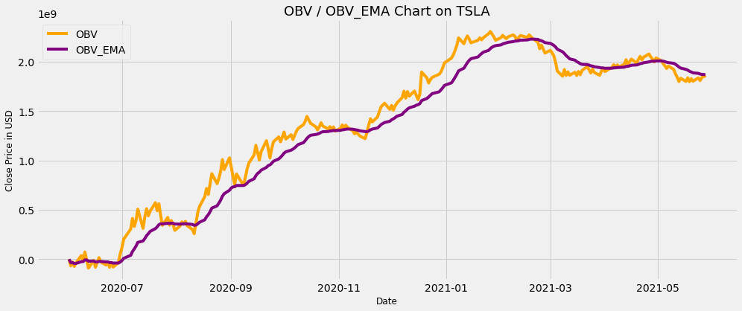
2020-06-03 | 176.59 | 39,747,500.00 | -28,080,500.00 | -32,845,022.90 | 176.59 | nan | buy | False | 176.59 | nan | 999,000.00 | 0.10% | -1,000.00 | -53%
2020-06-04 | 172.88 | 44,438,500.00 | -72,519,000.00 | -44,298,286.67 | nan | 172.88 | sell | False | 176.59 | 172.88 | 976,979.25 | 0.10% | -22,020.75 | 11%
2020-06-05 | 177.13 | 39,059,500.00 | -33,459,500.00 | -41,676,476.41 | 177.13 | nan | buy | False | 177.13 | 172.88 | 976,979.25 | 0.00% | 0.00 | -13%
2020-06-08 | 189.98 | 70,873,500.00 | 37,414,000.00 | -24,991,998.54 | nan | nan | hold | True | 177.13 | 172.88 | 976,979.25 | 0.00% | 0.00 | 60%
2020-06-09 | 188.13 | 56,941,000.00 | -19,527,000.00 | -23,958,702.58 | nan | nan | hold | True | 177.13 | 172.88 | 976,979.25 | 0.00% | 0.00 | -22%
2020-06-10 | 205.01 | 92,817,000.00 | 73,290,000.00 | -7,148,775.69 | nan | nan | hold | True | 177.13 | 172.88 | 976,979.25 | 0.00% | 0.00 | 49%
2020-06-11 | 194.57 | 79,582,500.00 | -6,292,500.00 | -7,011,424.88 | nan | nan | hold | True | 177.13 | 172.88 | 976,979.25 | 0.10% | 0.00 | -15%
2020-06-12 | 187.06 | 83,817,000.00 | -90,109,500.00 | -19,525,274.96 | nan | 187.06 | sell | False | 177.13 | 187.06 | 1,030,738.51 | 0.10% | 53,759.25 | 5%
2020-06-15 | 198.18 | 78,486,000.00 | -11,623,500.00 | -18,397,748.37 | 198.18 | nan | buy | False | 198.18 | 187.06 | 1,029,707.77 | 0.10% | -1,030.74 | -7%
2020-06-16 | 196.43 | 70,255,500.00 | -81,879,000.00 | -27,045,682.14 | nan | 196.43 | sell | False | 198.18 | 196.43 | 1,020,594.31 | 0.00% | -9,113.46 | -11%
2020-06-17 | 198.36 | 49,454,000.00 | -32,425,000.00 | -27,749,641.35 | nan | nan | hold | True | 198.18 | 196.43 | 1,020,594.31 | 0.10% | 0.00 | -35%
2020-06-18 | 200.79 | 48,759,500.00 | 16,334,500.00 | -22,179,069.77 | 200.79 | nan | buy | False | 200.79 | 196.43 | 1,019,573.71 | 0.10% | -1,020.59 | -1%
2020-06-19 | 200.18 | 43,398,500.00 | -27,064,000.00 | -22,777,708.45 | nan | 200.18 | sell | False | 200.79 | 200.18 | 1,016,466.05 | 0.00% | -3,107.66 | -12%
2020-06-22 | 198.86 | 31,812,000.00 | -58,876,000.00 | -27,083,882.32 | nan | nan | hold | True | 200.79 | 200.18 | 1,016,466.05 | 0.10% | 0.00 | -31%
2020-06-23 | 200.36 | 31,826,500.00 | -27,049,500.00 | -27,079,877.17 | 200.36 | nan | buy | False | 200.36 | 200.18 | 1,015,449.59 | 0.10% | -1,016.47 | 0%
2020-06-24 | 192.17 | 54,798,000.00 | -81,847,500.00 | -33,326,920.45 | nan | 192.17 | sell | False | 200.36 | 192.17 | 973,961.06 | 0.00% | -41,488.53 | 54%
2020-06-25 | 197.20 | 46,272,500.00 | -35,575,000.00 | -33,578,608.21 | nan | nan | hold | True | 200.36 | 192.17 | 973,961.06 | 0.00% | 0.00 | -17%
2020-06-26 | 191.95 | 44,274,500.00 | -79,849,500.00 | -38,673,764.16 | nan | nan | hold | True | 200.36 | 192.17 | 973,961.06 | 0.10% | 0.00 | -4%
2020-06-29 | 201.87 | 45,132,000.00 | -34,717,500.00 | -38,244,503.41 | 201.87 | nan | buy | False | 201.87 | 192.17 | 973,961.06 | 0.00% | 0.00 | 2%
2020-06-30 | 215.96 | 84,592,500.00 | 49,875,000.00 | -28,808,554.77 | nan | nan | hold | True | 201.87 | 192.17 | 973,961.06 | 0.00% | 0.00 | 63%
2020-07-01 | 223.93 | 66,634,500.00 | 116,509,500.00 | -13,429,845.21 | nan | nan | hold | True | 201.87 | 192.17 | 973,961.06 | 0.00% | 0.00 | -24%
2020-07-02 | 241.73 | 86,250,500.00 | 202,760,000.00 | 9,209,334.27 | nan | nan | hold | True | 201.87 | 192.17 | 973,961.06 | 0.00% | 0.00 | 26%
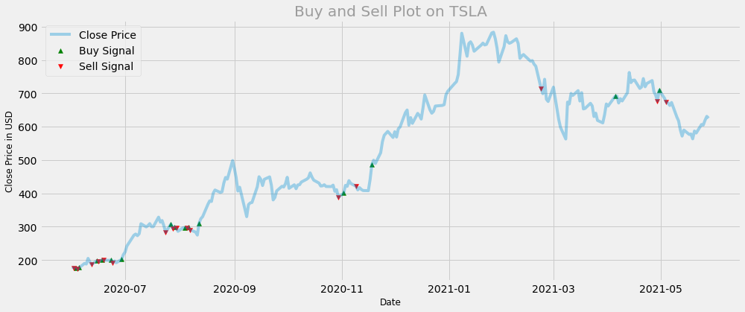
2020-07-06 | 274.32 | 102,849,500.00 | 305,609,500.00 | 39,956,545.79 | nan | nan | hold | True | 201.87 | 192.17 | 973,961.06 | 0.00% | 0.00 | 18%
2020-07-07 | 277.97 | 107,448,500.00 | 413,058,000.00 | 78,334,291.57 | nan | nan | hold | True | 201.87 | 192.17 | 973,961.06 | 0.00% | 0.00 | 4%
2020-07-08 | 273.18 | 81,556,500.00 | 331,501,500.00 | 104,178,412.24 | nan | nan | hold | True | 201.87 | 192.17 | 973,961.06 | 0.00% | 0.00 | -28%
2020-07-09 | 278.86 | 58,588,000.00 | 390,089,500.00 | 133,166,705.02 | nan | nan | hold | True | 201.87 | 192.17 | 973,961.06 | 0.00% | 0.00 | -33%
2020-07-10 | 308.93 | 116,688,000.00 | 506,777,500.00 | 170,815,220.35 | nan | nan | hold | True | 201.87 | 192.17 | 973,961.06 | 0.00% | 0.00 | 69%
2020-07-13 | 299.41 | 194,927,000.00 | 311,850,500.00 | 184,949,075.30 | nan | nan | hold | True | 201.87 | 192.17 | 973,961.06 | 0.00% | 0.00 | 51%
2020-07-14 | 303.36 | 117,090,500.00 | 428,941,000.00 | 209,279,641.98 | nan | nan | hold | True | 201.87 | 192.17 | 973,961.06 | 0.00% | 0.00 | -51%
2020-07-15 | 309.20 | 81,839,000.00 | 510,780,000.00 | 239,210,766.35 | nan | nan | hold | True | 201.87 | 192.17 | 973,961.06 | 0.00% | 0.00 | -36%
2020-07-16 | 300.13 | 71,504,000.00 | 439,276,000.00 | 258,992,193.15 | nan | nan | hold | True | 201.87 | 192.17 | 973,961.06 | 0.00% | 0.00 | -14%
2020-07-17 | 300.17 | 46,650,000.00 | 485,926,000.00 | 281,348,940.24 | nan | nan | hold | True | 201.87 | 192.17 | 973,961.06 | 0.00% | 0.00 | -43%
2020-07-20 | 328.60 | 85,607,000.00 | 571,533,000.00 | 309,843,467.75 | nan | nan | hold | True | 201.87 | 192.17 | 973,961.06 | 0.00% | 0.00 | 61%
2020-07-21 | 313.67 | 80,536,000.00 | 490,997,000.00 | 327,579,341.37 | nan | nan | hold | True | 201.87 | 192.17 | 973,961.06 | 0.00% | 0.00 | -6%
2020-07-22 | 318.47 | 70,805,500.00 | 561,802,500.00 | 350,450,009.04 | nan | nan | hold | True | 201.87 | 192.17 | 973,961.06 | 0.00% | 0.00 | -13%
2020-07-23 | 302.61 | 121,642,500.00 | 440,160,000.00 | 359,188,689.73 | nan | nan | hold | True | 201.87 | 192.17 | 973,961.06 | 0.10% | 0.00 | 54%
2020-07-24 | 283.40 | 96,983,000.00 | 343,177,000.00 | 357,632,366.31 | nan | 283.40 | sell | False | 201.87 | 283.40 | 1,366,344.44 | 0.10% | 392,383.38 | -23%
2020-07-27 | 307.92 | 80,243,500.00 | 423,420,500.00 | 364,014,404.38 | 307.92 | nan | buy | False | 307.92 | 283.40 | 1,364,978.09 | 0.10% | -1,366.34 | -19%
2020-07-28 | 295.30 | 79,043,500.00 | 344,377,000.00 | 362,112,767.84 | nan | 295.30 | sell | False | 307.92 | 295.30 | 1,307,661.03 | 0.10% | -57,317.06 | -2%
2020-07-29 | 299.82 | 47,134,500.00 | 391,511,500.00 | 364,955,120.67 | 299.82 | nan | buy | False | 299.82 | 295.30 | 1,306,353.37 | 0.10% | -1,307.66 | -52%
2020-07-30 | 297.50 | 38,105,000.00 | 353,406,500.00 | 363,840,178.07 | nan | 297.50 | sell | False | 299.82 | 297.50 | 1,296,227.46 | 0.00% | -10,125.91 | -21%
2020-07-31 | 286.15 | 61,041,000.00 | 292,365,500.00 | 356,948,767.81 | nan | nan | hold | True | 299.82 | 297.50 | 1,296,227.46 | 0.00% | 0.00 | 47%
2020-08-03 | 297.00 | 44,046,500.00 | 336,412,000.00 | 354,970,996.47 | nan | nan | hold | True | 299.82 | 297.50 | 1,296,227.46 | 0.10% | 0.00 | -33%
2020-08-04 | 297.40 | 42,075,000.00 | 378,487,000.00 | 357,233,268.71 | 297.40 | nan | buy | False | 297.40 | 297.50 | 1,294,931.23 | 0.10% | -1,296.23 | -5%
2020-08-05 | 297.00 | 24,739,000.00 | 353,748,000.00 | 356,898,303.68 | nan | 297.00 | sell | False | 297.40 | 297.00 | 1,291,912.06 | 0.10% | -3,019.17 | -53%
2020-08-06 | 297.92 | 29,961,500.00 | 383,709,500.00 | 359,472,854.14 | 297.92 | nan | buy | False | 297.92 | 297.00 | 1,290,620.15 | 0.10% | -1,291.91 | 19%
2020-08-07 | 290.54 | 44,482,000.00 | 339,227,500.00 | 357,530,318.96 | nan | 290.54 | sell | False | 297.92 | 290.54 | 1,258,674.82 | 0.00% | -31,945.33 | 40%
2020-08-10 | 283.71 | 37,611,500.00 | 301,616,000.00 | 352,169,173.03 | nan | nan | hold | True | 297.92 | 290.54 | 1,258,674.82 | 0.00% | 0.00 | -17%
2020-08-11 | 274.88 | 43,129,000.00 | 258,487,000.00 | 343,192,565.66 | nan | nan | hold | True | 297.92 | 290.54 | 1,258,674.82 | 0.10% | 0.00 | 14%
2020-08-12 | 310.95 | 109,147,000.00 | 367,634,000.00 | 345,533,177.54 | 310.95 | nan | buy | False | 310.95 | 290.54 | 1,258,674.82 | 0.00% | 0.00 | 93%
2020-08-13 | 324.20 | 102,126,500.00 | 469,760,500.00 | 357,423,440.52 | nan | nan | hold | True | 310.95 | 290.54 | 1,258,674.82 | 0.00% | 0.00 | -7%
2020-08-14 | 330.14 | 62,888,000.00 | 532,648,500.00 | 374,186,914.55 | nan | nan | hold | True | 310.95 | 290.54 | 1,258,674.82 | 0.00% | 0.00 | -48%
2020-08-17 | 367.13 | 101,211,500.00 | 633,860,000.00 | 399,018,701.68 | nan | nan | hold | True | 310.95 | 290.54 | 1,258,674.82 | 0.00% | 0.00 | 48%
2020-08-18 | 377.42 | 82,372,500.00 | 716,232,500.00 | 429,341,145.05 | nan | nan | hold | True | 310.95 | 290.54 | 1,258,674.82 | 0.00% | 0.00 | -21%
2020-08-19 | 375.71 | 61,026,500.00 | 655,206,000.00 | 450,923,956.23 | nan | nan | hold | True | 310.95 | 290.54 | 1,258,674.82 | 0.00% | 0.00 | -30%
2020-08-20 | 400.37 | 103,059,000.00 | 758,265,000.00 | 480,282,988.69 | nan | nan | hold | True | 310.95 | 290.54 | 1,258,674.82 | 0.00% | 0.00 | 52%
2020-08-21 | 410.00 | 107,448,000.00 | 865,713,000.00 | 517,090,946.89 | nan | nan | hold | True | 310.95 | 290.54 | 1,258,674.82 | 0.00% | 0.00 | 4%
2020-08-24 | 402.84 | 100,318,000.00 | 765,395,000.00 | 540,797,420.91 | nan | nan | hold | True | 310.95 | 290.54 | 1,258,674.82 | 0.00% | 0.00 | -7%
2020-08-25 | 404.67 | 53,294,500.00 | 818,689,500.00 | 567,322,523.39 | nan | nan | hold | True | 310.95 | 290.54 | 1,258,674.82 | 0.00% | 0.00 | -63%
2020-08-26 | 430.63 | 71,197,000.00 | 889,886,500.00 | 598,105,050.70 | nan | nan | hold | True | 310.95 | 290.54 | 1,258,674.82 | 0.00% | 0.00 | 29%
2020-08-27 | 447.75 | 118,465,000.00 | 1,008,351,500.00 | 637,247,641.91 | nan | nan | hold | True | 310.95 | 290.54 | 1,258,674.82 | 0.00% | 0.00 | 51%
2020-08-28 | 442.68 | 100,406,000.00 | 907,945,500.00 | 663,071,068.83 | nan | nan | hold | True | 310.95 | 290.54 | 1,258,674.82 | 0.00% | 0.00 | -17%
2020-08-31 | 498.32 | 118,374,400.00 | 1,026,319,900.00 | 697,718,003.36 | nan | nan | hold | True | 310.95 | 290.54 | 1,258,674.82 | 0.00% | 0.00 | 16%
2020-09-01 | 475.05 | 89,841,100.00 | 936,478,800.00 | 720,487,932.18 | nan | nan | hold | True | 310.95 | 290.54 | 1,258,674.82 | 0.00% | 0.00 | -28%
2020-09-02 | 447.37 | 96,176,100.00 | 840,302,700.00 | 731,912,847.09 | nan | nan | hold | True | 310.95 | 290.54 | 1,258,674.82 | 0.00% | 0.00 | 7%
2020-09-03 | 407.00 | 87,596,100.00 | 752,706,600.00 | 733,895,400.13 | nan | nan | hold | True | 310.95 | 290.54 | 1,258,674.82 | 0.00% | 0.00 | -9%
2020-09-04 | 418.32 | 110,321,900.00 | 863,028,500.00 | 746,206,125.93 | nan | nan | hold | True | 310.95 | 290.54 | 1,258,674.82 | 0.00% | 0.00 | 23%
2020-09-08 | 330.21 | 115,465,700.00 | 747,562,800.00 | 746,335,450.22 | nan | nan | hold | True | 310.95 | 290.54 | 1,258,674.82 | 0.00% | 0.00 | 5%
2020-09-09 | 366.28 | 79,465,800.00 | 827,028,600.00 | 754,026,820.80 | nan | nan | hold | True | 310.95 | 290.54 | 1,258,674.82 | 0.00% | 0.00 | -37%
2020-09-10 | 371.34 | 84,930,600.00 | 911,959,200.00 | 769,079,170.32 | nan | nan | hold | True | 310.95 | 290.54 | 1,258,674.82 | 0.00% | 0.00 | 7%
2020-09-11 | 372.72 | 60,717,500.00 | 972,676,700.00 | 788,482,439.29 | nan | nan | hold | True | 310.95 | 290.54 | 1,258,674.82 | 0.00% | 0.00 | -34%
2020-09-14 | 419.62 | 83,020,600.00 | 1,055,697,300.00 | 813,946,943.05 | nan | nan | hold | True | 310.95 | 290.54 | 1,258,674.82 | 0.00% | 0.00 | 31%
2020-09-15 | 449.76 | 97,298,200.00 | 1,152,995,500.00 | 846,255,039.41 | nan | nan | hold | True | 310.95 | 290.54 | 1,258,674.82 | 0.00% | 0.00 | 16%
2020-09-16 | 441.76 | 72,279,300.00 | 1,080,716,200.00 | 868,595,783.52 | nan | nan | hold | True | 310.95 | 290.54 | 1,258,674.82 | 0.00% | 0.00 | -30%
2020-09-17 | 423.43 | 76,779,200.00 | 1,003,937,000.00 | 881,491,225.19 | nan | nan | hold | True | 310.95 | 290.54 | 1,258,674.82 | 0.00% | 0.00 | 6%
2020-09-18 | 442.15 | 86,406,800.00 | 1,090,343,800.00 | 901,390,046.94 | nan | nan | hold | True | 310.95 | 290.54 | 1,258,674.82 | 0.00% | 0.00 | 12%
2020-09-21 | 449.39 | 109,476,800.00 | 1,199,820,600.00 | 929,822,476.24 | nan | nan | hold | True | 310.95 | 290.54 | 1,258,674.82 | 0.00% | 0.00 | 24%
2020-09-22 | 424.23 | 79,580,800.00 | 1,120,239,800.00 | 947,963,504.60 | nan | nan | hold | True | 310.95 | 290.54 | 1,258,674.82 | 0.00% | 0.00 | -32%
2020-09-23 | 380.36 | 95,074,200.00 | 1,025,165,600.00 | 955,318,302.54 | nan | nan | hold | True | 310.95 | 290.54 | 1,258,674.82 | 0.00% | 0.00 | 18%
2020-09-24 | 387.79 | 96,561,100.00 | 1,121,726,700.00 | 971,171,045.66 | nan | nan | hold | True | 310.95 | 290.54 | 1,258,674.82 | 0.00% | 0.00 | 2%
2020-09-25 | 407.34 | 67,208,500.00 | 1,188,935,200.00 | 991,915,608.72 | nan | nan | hold | True | 310.95 | 290.54 | 1,258,674.82 | 0.00% | 0.00 | -36%
2020-09-28 | 421.20 | 49,719,600.00 | 1,238,654,800.00 | 1,015,419,827.72 | nan | nan | hold | True | 310.95 | 290.54 | 1,258,674.82 | 0.00% | 0.00 | -30%
2020-09-29 | 419.07 | 50,219,300.00 | 1,188,435,500.00 | 1,031,900,840.46 | nan | nan | hold | True | 310.95 | 290.54 | 1,258,674.82 | 0.00% | 0.00 | 1%
2020-09-30 | 429.01 | 48,145,600.00 | 1,236,581,100.00 | 1,051,397,762.33 | nan | nan | hold | True | 310.95 | 290.54 | 1,258,674.82 | 0.00% | 0.00 | -4%
2020-10-01 | 448.16 | 50,741,500.00 | 1,287,322,600.00 | 1,073,870,511.05 | nan | nan | hold | True | 310.95 | 290.54 | 1,258,674.82 | 0.00% | 0.00 | 5%
2020-10-02 | 415.09 | 71,430,000.00 | 1,215,892,600.00 | 1,087,398,448.47 | nan | nan | hold | True | 310.95 | 290.54 | 1,258,674.82 | 0.00% | 0.00 | 34%
2020-10-05 | 425.68 | 44,722,800.00 | 1,260,615,400.00 | 1,103,897,534.64 | nan | nan | hold | True | 310.95 | 290.54 | 1,258,674.82 | 0.00% | 0.00 | -47%
2020-10-06 | 413.98 | 49,146,300.00 | 1,211,469,100.00 | 1,114,143,700.64 | nan | nan | hold | True | 310.95 | 290.54 | 1,258,674.82 | 0.00% | 0.00 | 9%
2020-10-07 | 425.30 | 43,127,700.00 | 1,254,596,800.00 | 1,127,521,668.85 | nan | nan | hold | True | 310.95 | 290.54 | 1,258,674.82 | 0.00% | 0.00 | -13%
2020-10-08 | 425.92 | 40,421,100.00 | 1,295,017,900.00 | 1,143,475,290.48 | nan | nan | hold | True | 310.95 | 290.54 | 1,258,674.82 | 0.00% | 0.00 | -6%
2020-10-09 | 434.00 | 28,925,700.00 | 1,323,943,600.00 | 1,160,664,307.87 | nan | nan | hold | True | 310.95 | 290.54 | 1,258,674.82 | 0.00% | 0.00 | -33%
2020-10-12 | 442.30 | 38,791,100.00 | 1,362,734,700.00 | 1,179,910,686.82 | nan | nan | hold | True | 310.95 | 290.54 | 1,258,674.82 | 0.00% | 0.00 | 29%
2020-10-13 | 446.65 | 34,463,700.00 | 1,397,198,400.00 | 1,200,606,291.61 | nan | nan | hold | True | 310.95 | 290.54 | 1,258,674.82 | 0.00% | 0.00 | -12%
2020-10-14 | 461.30 | 47,879,700.00 | 1,445,078,100.00 | 1,223,890,885.43 | nan | nan | hold | True | 310.95 | 290.54 | 1,258,674.82 | 0.00% | 0.00 | 33%
2020-10-15 | 448.88 | 35,672,400.00 | 1,409,405,700.00 | 1,241,560,037.11 | nan | nan | hold | True | 310.95 | 290.54 | 1,258,674.82 | 0.00% | 0.00 | -29%
2020-10-16 | 439.67 | 32,775,900.00 | 1,376,629,800.00 | 1,254,424,531.60 | nan | nan | hold | True | 310.95 | 290.54 | 1,258,674.82 | 0.00% | 0.00 | -8%
2020-10-19 | 430.83 | 36,287,800.00 | 1,340,342,000.00 | 1,262,607,554.84 | nan | nan | hold | True | 310.95 | 290.54 | 1,258,674.82 | 0.00% | 0.00 | 10%
2020-10-20 | 421.94 | 31,656,300.00 | 1,308,685,700.00 | 1,266,996,147.20 | nan | nan | hold | True | 310.95 | 290.54 | 1,258,674.82 | 0.00% | 0.00 | -14%
2020-10-21 | 422.64 | 32,370,500.00 | 1,341,056,200.00 | 1,274,049,772.89 | nan | nan | hold | True | 310.95 | 290.54 | 1,258,674.82 | 0.00% | 0.00 | 2%
2020-10-22 | 425.79 | 39,993,200.00 | 1,381,049,400.00 | 1,284,240,589.15 | nan | nan | hold | True | 310.95 | 290.54 | 1,258,674.82 | 0.00% | 0.00 | 21%
2020-10-23 | 420.63 | 33,717,000.00 | 1,347,332,400.00 | 1,290,249,533.41 | nan | nan | hold | True | 310.95 | 290.54 | 1,258,674.82 | 0.00% | 0.00 | -17%
2020-10-26 | 420.28 | 28,239,200.00 | 1,319,093,200.00 | 1,292,996,632.16 | nan | nan | hold | True | 310.95 | 290.54 | 1,258,674.82 | 0.00% | 0.00 | -18%
2020-10-27 | 424.68 | 22,686,500.00 | 1,341,779,700.00 | 1,297,642,765.44 | nan | nan | hold | True | 310.95 | 290.54 | 1,258,674.82 | 0.00% | 0.00 | -22%
2020-10-28 | 406.02 | 25,451,400.00 | 1,316,328,300.00 | 1,299,422,384.11 | nan | nan | hold | True | 310.95 | 290.54 | 1,258,674.82 | 0.00% | 0.00 | 12%
2020-10-29 | 410.83 | 22,655,300.00 | 1,338,983,600.00 | 1,303,190,203.15 | nan | nan | hold | True | 310.95 | 290.54 | 1,258,674.82 | 0.10% | 0.00 | -12%
2020-10-30 | 388.04 | 42,511,300.00 | 1,296,472,300.00 | 1,302,550,389.91 | nan | 388.04 | sell | False | 310.95 | 388.04 | 1,569,453.84 | 0.10% | 310,779.01 | 63%
2020-11-02 | 400.51 | 29,021,100.00 | 1,325,493,400.00 | 1,304,735,478.46 | 400.51 | nan | buy | False | 400.51 | 388.04 | 1,569,453.84 | 0.00% | 0.00 | -38%
2020-11-03 | 423.90 | 34,351,700.00 | 1,359,845,100.00 | 1,309,984,100.70 | nan | nan | hold | True | 400.51 | 388.04 | 1,569,453.84 | 0.00% | 0.00 | 17%
2020-11-04 | 420.98 | 32,143,100.00 | 1,327,702,000.00 | 1,311,671,544.95 | nan | nan | hold | True | 400.51 | 388.04 | 1,569,453.84 | 0.00% | 0.00 | -7%
2020-11-05 | 438.09 | 28,414,500.00 | 1,356,116,500.00 | 1,315,904,455.16 | nan | nan | hold | True | 400.51 | 388.04 | 1,569,453.84 | 0.00% | 0.00 | -12%
2020-11-06 | 429.95 | 21,706,000.00 | 1,334,410,500.00 | 1,317,666,957.22 | nan | nan | hold | True | 400.51 | 388.04 | 1,569,453.84 | 0.10% | 0.00 | -27%
2020-11-09 | 421.26 | 34,833,000.00 | 1,299,577,500.00 | 1,315,944,132.66 | nan | 421.26 | sell | False | 400.51 | 421.26 | 1,650,765.58 | 0.00% | 81,311.74 | 47%
2020-11-10 | 410.36 | 30,284,200.00 | 1,269,293,300.00 | 1,311,501,151.64 | nan | nan | hold | True | 400.51 | 421.26 | 1,650,765.58 | 0.00% | 0.00 | -14%
2020-11-11 | 417.13 | 17,357,700.00 | 1,286,651,000.00 | 1,309,134,449.05 | nan | nan | hold | True | 400.51 | 421.26 | 1,650,765.58 | 0.00% | 0.00 | -56%
2020-11-12 | 411.76 | 19,855,100.00 | 1,266,795,900.00 | 1,305,102,173.16 | nan | nan | hold | True | 400.51 | 421.26 | 1,650,765.58 | 0.00% | 0.00 | 13%
2020-11-13 | 408.50 | 19,771,100.00 | 1,247,024,800.00 | 1,299,570,953.67 | nan | nan | hold | True | 400.51 | 421.26 | 1,650,765.58 | 0.00% | 0.00 | 0%
2020-11-16 | 408.09 | 26,838,600.00 | 1,220,186,200.00 | 1,292,010,450.10 | nan | nan | hold | True | 400.51 | 421.26 | 1,650,765.58 | 0.00% | 0.00 | 31%
2020-11-17 | 441.61 | 61,188,300.00 | 1,281,374,500.00 | 1,290,997,496.31 | nan | nan | hold | True | 400.51 | 421.26 | 1,650,765.58 | 0.10% | 0.00 | 82%
2020-11-18 | 486.64 | 78,044,000.00 | 1,359,418,500.00 | 1,297,513,818.24 | 486.64 | nan | buy | False | 486.64 | 421.26 | 1,650,765.58 | 0.00% | 0.00 | 24%
2020-11-19 | 499.27 | 62,475,300.00 | 1,421,893,800.00 | 1,309,359,589.78 | nan | nan | hold | True | 486.64 | 421.26 | 1,650,765.58 | 0.00% | 0.00 | -22%
2020-11-20 | 489.61 | 32,911,900.00 | 1,388,981,900.00 | 1,316,942,701.10 | nan | nan | hold | True | 486.64 | 421.26 | 1,650,765.58 | 0.00% | 0.00 | -64%
2020-11-23 | 521.85 | 50,260,300.00 | 1,439,242,200.00 | 1,328,590,319.91 | nan | nan | hold | True | 486.64 | 421.26 | 1,650,765.58 | 0.00% | 0.00 | 42%
2020-11-24 | 555.38 | 53,648,500.00 | 1,492,890,700.00 | 1,344,238,032.86 | nan | nan | hold | True | 486.64 | 421.26 | 1,650,765.58 | 0.00% | 0.00 | 7%
2020-11-25 | 574.00 | 48,930,200.00 | 1,541,820,900.00 | 1,363,055,511.57 | nan | nan | hold | True | 486.64 | 421.26 | 1,650,765.58 | 0.00% | 0.00 | -9%
2020-11-27 | 585.76 | 37,561,100.00 | 1,579,382,000.00 | 1,383,658,096.47 | nan | nan | hold | True | 486.64 | 421.26 | 1,650,765.58 | 0.00% | 0.00 | -26%
2020-11-30 | 567.60 | 63,003,100.00 | 1,516,378,900.00 | 1,396,298,207.53 | nan | nan | hold | True | 486.64 | 421.26 | 1,650,765.58 | 0.00% | 0.00 | 52%
2020-12-01 | 584.76 | 40,103,500.00 | 1,556,482,400.00 | 1,411,553,882.61 | nan | nan | hold | True | 486.64 | 421.26 | 1,650,765.58 | 0.00% | 0.00 | -45%
2020-12-02 | 568.82 | 47,775,700.00 | 1,508,706,700.00 | 1,420,806,552.57 | nan | nan | hold | True | 486.64 | 421.26 | 1,650,765.58 | 0.00% | 0.00 | 18%
2020-12-03 | 593.38 | 42,552,000.00 | 1,551,258,700.00 | 1,433,230,591.74 | nan | nan | hold | True | 486.64 | 421.26 | 1,650,765.58 | 0.00% | 0.00 | -12%
2020-12-04 | 599.04 | 29,401,300.00 | 1,580,660,000.00 | 1,447,271,513.47 | nan | nan | hold | True | 486.64 | 421.26 | 1,650,765.58 | 0.00% | 0.00 | -37%
2020-12-07 | 641.76 | 56,309,700.00 | 1,636,969,700.00 | 1,465,338,037.34 | nan | nan | hold | True | 486.64 | 421.26 | 1,650,765.58 | 0.00% | 0.00 | 65%
2020-12-08 | 649.88 | 64,265,000.00 | 1,701,234,700.00 | 1,487,804,419.83 | nan | nan | hold | True | 486.64 | 421.26 | 1,650,765.58 | 0.00% | 0.00 | 13%
2020-12-09 | 604.48 | 71,291,200.00 | 1,629,943,500.00 | 1,501,341,493.43 | nan | nan | hold | True | 486.64 | 421.26 | 1,650,765.58 | 0.00% | 0.00 | 10%
2020-12-10 | 627.07 | 67,083,200.00 | 1,697,026,700.00 | 1,519,978,202.63 | nan | nan | hold | True | 486.64 | 421.26 | 1,650,765.58 | 0.00% | 0.00 | -6%
2020-12-11 | 609.99 | 46,475,000.00 | 1,650,551,700.00 | 1,532,413,787.61 | nan | nan | hold | True | 486.64 | 421.26 | 1,650,765.58 | 0.00% | 0.00 | -37%
2020-12-14 | 639.83 | 52,040,600.00 | 1,702,592,300.00 | 1,548,621,281.25 | nan | nan | hold | True | 486.64 | 421.26 | 1,650,765.58 | 0.00% | 0.00 | 11%
2020-12-15 | 633.25 | 45,071,500.00 | 1,657,520,800.00 | 1,558,992,673.41 | nan | nan | hold | True | 486.64 | 421.26 | 1,650,765.58 | 0.00% | 0.00 | -14%
2020-12-16 | 622.77 | 42,095,800.00 | 1,615,425,000.00 | 1,564,367,185.12 | nan | nan | hold | True | 486.64 | 421.26 | 1,650,765.58 | 0.00% | 0.00 | -7%
2020-12-17 | 655.90 | 56,270,100.00 | 1,671,695,100.00 | 1,574,588,898.90 | nan | nan | hold | True | 486.64 | 421.26 | 1,650,765.58 | 0.00% | 0.00 | 29%
2020-12-18 | 695.00 | 222,126,200.00 | 1,893,821,300.00 | 1,604,992,005.18 | nan | nan | hold | True | 486.64 | 421.26 | 1,650,765.58 | 0.00% | 0.00 | 137%
2020-12-21 | 649.86 | 58,045,300.00 | 1,835,776,000.00 | 1,626,971,446.63 | nan | nan | hold | True | 486.64 | 421.26 | 1,650,765.58 | 0.00% | 0.00 | -134%
2020-12-22 | 640.34 | 51,716,000.00 | 1,784,060,000.00 | 1,641,932,269.48 | nan | nan | hold | True | 486.64 | 421.26 | 1,650,765.58 | 0.00% | 0.00 | -12%
2020-12-23 | 645.98 | 33,173,000.00 | 1,817,233,000.00 | 1,658,627,585.47 | nan | nan | hold | True | 486.64 | 421.26 | 1,650,765.58 | 0.00% | 0.00 | -44%
2020-12-24 | 661.77 | 22,865,600.00 | 1,840,098,600.00 | 1,675,910,547.02 | nan | nan | hold | True | 486.64 | 421.26 | 1,650,765.58 | 0.00% | 0.00 | -37%
2020-12-28 | 663.69 | 32,278,600.00 | 1,872,377,200.00 | 1,694,621,664.46 | nan | nan | hold | True | 486.64 | 421.26 | 1,650,765.58 | 0.00% | 0.00 | 34%
2020-12-29 | 665.99 | 22,910,800.00 | 1,895,288,000.00 | 1,713,732,751.09 | nan | nan | hold | True | 486.64 | 421.26 | 1,650,765.58 | 0.00% | 0.00 | -34%
2020-12-30 | 694.78 | 42,846,000.00 | 1,938,134,000.00 | 1,735,104,305.74 | nan | nan | hold | True | 486.64 | 421.26 | 1,650,765.58 | 0.00% | 0.00 | 63%
2020-12-31 | 705.67 | 49,649,900.00 | 1,987,783,900.00 | 1,759,169,036.27 | nan | nan | hold | True | 486.64 | 421.26 | 1,650,765.58 | 0.00% | 0.00 | 15%
2021-01-04 | 729.77 | 48,638,200.00 | 2,036,422,100.00 | 1,785,574,097.18 | nan | nan | hold | True | 486.64 | 421.26 | 1,650,765.58 | 0.00% | 0.00 | -2%
2021-01-05 | 735.11 | 32,245,200.00 | 2,068,667,300.00 | 1,812,535,361.26 | nan | nan | hold | True | 486.64 | 421.26 | 1,650,765.58 | 0.00% | 0.00 | -41%
2021-01-06 | 755.98 | 44,700,000.00 | 2,113,367,300.00 | 1,841,186,028.50 | nan | nan | hold | True | 486.64 | 421.26 | 1,650,765.58 | 0.00% | 0.00 | 33%
2021-01-07 | 816.04 | 51,498,900.00 | 2,164,866,200.00 | 1,872,012,717.74 | nan | nan | hold | True | 486.64 | 421.26 | 1,650,765.58 | 0.00% | 0.00 | 14%
2021-01-08 | 880.02 | 75,055,500.00 | 2,239,921,700.00 | 1,907,051,674.85 | nan | nan | hold | True | 486.64 | 421.26 | 1,650,765.58 | 0.00% | 0.00 | 38%
2021-01-11 | 811.19 | 59,301,600.00 | 2,180,620,100.00 | 1,933,105,814.90 | nan | nan | hold | True | 486.64 | 421.26 | 1,650,765.58 | 0.00% | 0.00 | -24%
2021-01-12 | 849.44 | 46,270,700.00 | 2,226,890,800.00 | 1,961,085,341.48 | nan | nan | hold | True | 486.64 | 421.26 | 1,650,765.58 | 0.00% | 0.00 | -25%
2021-01-13 | 854.41 | 33,312,500.00 | 2,260,203,300.00 | 1,989,572,769.97 | nan | nan | hold | True | 486.64 | 421.26 | 1,650,765.58 | 0.00% | 0.00 | -33%
2021-01-14 | 845.00 | 31,266,300.00 | 2,228,937,000.00 | 2,012,369,366.10 | nan | nan | hold | True | 486.64 | 421.26 | 1,650,765.58 | 0.00% | 0.00 | -6%
2021-01-15 | 826.16 | 38,777,600.00 | 2,190,159,400.00 | 2,029,301,752.16 | nan | nan | hold | True | 486.64 | 421.26 | 1,650,765.58 | 0.00% | 0.00 | 22%
2021-01-19 | 844.55 | 25,367,000.00 | 2,215,526,400.00 | 2,047,037,434.69 | nan | nan | hold | True | 486.64 | 421.26 | 1,650,765.58 | 0.00% | 0.00 | -42%
2021-01-20 | 850.45 | 25,665,900.00 | 2,241,192,300.00 | 2,065,528,375.92 | nan | nan | hold | True | 486.64 | 421.26 | 1,650,765.58 | 0.00% | 0.00 | 1%
2021-01-21 | 844.99 | 20,521,100.00 | 2,220,671,200.00 | 2,080,303,884.19 | nan | nan | hold | True | 486.64 | 421.26 | 1,650,765.58 | 0.00% | 0.00 | -22%
2021-01-22 | 846.64 | 20,066,500.00 | 2,240,737,700.00 | 2,095,583,296.36 | nan | nan | hold | True | 486.64 | 421.26 | 1,650,765.58 | 0.00% | 0.00 | -2%
2021-01-25 | 880.80 | 41,173,400.00 | 2,281,911,100.00 | 2,113,328,802.66 | nan | nan | hold | True | 486.64 | 421.26 | 1,650,765.58 | 0.00% | 0.00 | 72%
2021-01-26 | 883.09 | 23,131,600.00 | 2,305,042,700.00 | 2,131,587,270.19 | nan | nan | hold | True | 486.64 | 421.26 | 1,650,765.58 | 0.00% | 0.00 | -58%
2021-01-27 | 864.16 | 27,334,000.00 | 2,277,708,700.00 | 2,145,503,597.60 | nan | nan | hold | True | 486.64 | 421.26 | 1,650,765.58 | 0.00% | 0.00 | 17%
2021-01-28 | 835.43 | 26,378,000.00 | 2,251,330,700.00 | 2,155,582,369.76 | nan | nan | hold | True | 486.64 | 421.26 | 1,650,765.58 | 0.00% | 0.00 | -4%
2021-01-29 | 793.53 | 34,990,800.00 | 2,216,339,900.00 | 2,161,368,801.48 | nan | nan | hold | True | 486.64 | 421.26 | 1,650,765.58 | 0.00% | 0.00 | 28%
2021-02-01 | 839.81 | 25,391,400.00 | 2,241,731,300.00 | 2,169,022,373.08 | nan | nan | hold | True | 486.64 | 421.26 | 1,650,765.58 | 0.00% | 0.00 | -32%
2021-02-02 | 872.79 | 24,346,200.00 | 2,266,077,500.00 | 2,178,265,718.84 | nan | nan | hold | True | 486.64 | 421.26 | 1,650,765.58 | 0.00% | 0.00 | -4%
2021-02-03 | 854.69 | 18,343,500.00 | 2,247,734,000.00 | 2,184,881,745.84 | nan | nan | hold | True | 486.64 | 421.26 | 1,650,765.58 | 0.00% | 0.00 | -28%
2021-02-04 | 849.99 | 15,812,700.00 | 2,231,921,300.00 | 2,189,361,703.51 | nan | nan | hold | True | 486.64 | 421.26 | 1,650,765.58 | 0.00% | 0.00 | -15%
2021-02-05 | 852.23 | 18,566,600.00 | 2,250,487,900.00 | 2,195,183,246.19 | nan | nan | hold | True | 486.64 | 421.26 | 1,650,765.58 | 0.00% | 0.00 | 16%
2021-02-08 | 863.42 | 20,161,700.00 | 2,270,649,600.00 | 2,202,370,518.16 | nan | nan | hold | True | 486.64 | 421.26 | 1,650,765.58 | 0.00% | 0.00 | 8%
2021-02-09 | 849.46 | 15,157,700.00 | 2,255,491,900.00 | 2,207,429,697.50 | nan | nan | hold | True | 486.64 | 421.26 | 1,650,765.58 | 0.00% | 0.00 | -29%
2021-02-10 | 804.82 | 36,216,100.00 | 2,219,275,800.00 | 2,208,557,897.76 | nan | nan | hold | True | 486.64 | 421.26 | 1,650,765.58 | 0.00% | 0.00 | 87%
2021-02-11 | 811.66 | 21,622,800.00 | 2,240,898,600.00 | 2,211,637,964.70 | nan | nan | hold | True | 486.64 | 421.26 | 1,650,765.58 | 0.00% | 0.00 | -52%
2021-02-12 | 816.12 | 23,768,300.00 | 2,264,666,900.00 | 2,216,688,339.57 | nan | nan | hold | True | 486.64 | 421.26 | 1,650,765.58 | 0.00% | 0.00 | 9%
2021-02-16 | 796.22 | 19,802,300.00 | 2,244,864,600.00 | 2,219,371,792.99 | nan | nan | hold | True | 486.64 | 421.26 | 1,650,765.58 | 0.00% | 0.00 | -18%
2021-02-17 | 798.15 | 25,996,500.00 | 2,270,861,100.00 | 2,224,275,536.58 | nan | nan | hold | True | 486.64 | 421.26 | 1,650,765.58 | 0.00% | 0.00 | 27%
2021-02-18 | 787.38 | 17,957,100.00 | 2,252,904,000.00 | 2,227,002,056.94 | nan | nan | hold | True | 486.64 | 421.26 | 1,650,765.58 | 0.00% | 0.00 | -37%
2021-02-19 | 781.30 | 18,958,300.00 | 2,233,945,700.00 | 2,227,663,356.28 | nan | nan | hold | True | 486.64 | 421.26 | 1,650,765.58 | 0.10% | 0.00 | 5%
2021-02-22 | 714.50 | 37,269,700.00 | 2,196,676,000.00 | 2,224,712,179.46 | nan | 714.50 | sell | False | 486.64 | 714.50 | 2,423,705.35 | 0.00% | 772,939.77 | 68%
2021-02-23 | 698.84 | 66,606,900.00 | 2,130,069,100.00 | 2,215,698,552.77 | nan | nan | hold | True | 486.64 | 714.50 | 2,423,705.35 | 0.00% | 0.00 | 58%
2021-02-24 | 742.02 | 36,767,000.00 | 2,166,836,100.00 | 2,211,044,985.80 | nan | nan | hold | True | 486.64 | 714.50 | 2,423,705.35 | 0.00% | 0.00 | -59%
2021-02-25 | 682.22 | 39,023,900.00 | 2,127,812,200.00 | 2,203,118,053.76 | nan | nan | hold | True | 486.64 | 714.50 | 2,423,705.35 | 0.00% | 0.00 | 6%
2021-02-26 | 675.50 | 41,089,200.00 | 2,086,723,000.00 | 2,192,032,810.47 | nan | nan | hold | True | 486.64 | 714.50 | 2,423,705.35 | 0.00% | 0.00 | 5%
2021-03-01 | 718.43 | 27,136,200.00 | 2,113,859,200.00 | 2,184,587,704.66 | nan | nan | hold | True | 486.64 | 714.50 | 2,423,705.35 | 0.00% | 0.00 | -41%
2021-03-02 | 686.44 | 23,732,200.00 | 2,090,127,000.00 | 2,175,591,447.03 | nan | nan | hold | True | 486.64 | 714.50 | 2,423,705.35 | 0.00% | 0.00 | -13%
2021-03-03 | 653.20 | 30,208,000.00 | 2,059,919,000.00 | 2,164,575,023.45 | nan | nan | hold | True | 486.64 | 714.50 | 2,423,705.35 | 0.00% | 0.00 | 24%
2021-03-04 | 621.44 | 65,919,500.00 | 1,993,999,500.00 | 2,148,329,735.43 | nan | nan | hold | True | 486.64 | 714.50 | 2,423,705.35 | 0.00% | 0.00 | 78%
2021-03-05 | 597.95 | 89,396,500.00 | 1,904,603,000.00 | 2,125,117,665.29 | nan | nan | hold | True | 486.64 | 714.50 | 2,423,705.35 | 0.00% | 0.00 | 30%
2021-03-08 | 563.00 | 51,787,000.00 | 1,852,816,000.00 | 2,099,184,173.26 | nan | nan | hold | True | 486.64 | 714.50 | 2,423,705.35 | 0.00% | 0.00 | -55%
2021-03-09 | 673.58 | 67,523,300.00 | 1,920,339,300.00 | 2,082,151,328.13 | nan | nan | hold | True | 486.64 | 714.50 | 2,423,705.35 | 0.00% | 0.00 | 27%
2021-03-10 | 668.06 | 60,605,700.00 | 1,859,733,600.00 | 2,060,968,687.29 | nan | nan | hold | True | 486.64 | 714.50 | 2,423,705.35 | 0.00% | 0.00 | -11%
2021-03-11 | 699.60 | 36,253,900.00 | 1,895,987,500.00 | 2,045,256,193.22 | nan | nan | hold | True | 486.64 | 714.50 | 2,423,705.35 | 0.00% | 0.00 | -51%
2021-03-12 | 693.73 | 33,583,800.00 | 1,862,403,700.00 | 2,027,841,670.02 | nan | nan | hold | True | 486.64 | 714.50 | 2,423,705.35 | 0.00% | 0.00 | -8%
2021-03-15 | 707.94 | 29,335,600.00 | 1,891,739,300.00 | 2,014,879,539.51 | nan | nan | hold | True | 486.64 | 714.50 | 2,423,705.35 | 0.00% | 0.00 | -14%
2021-03-16 | 676.88 | 32,195,700.00 | 1,859,543,600.00 | 2,000,085,640.48 | nan | nan | hold | True | 486.64 | 714.50 | 2,423,705.35 | 0.00% | 0.00 | 9%
2021-03-17 | 701.81 | 40,372,500.00 | 1,899,916,100.00 | 1,990,545,684.22 | nan | nan | hold | True | 486.64 | 714.50 | 2,423,705.35 | 0.00% | 0.00 | 23%
2021-03-18 | 653.16 | 33,224,800.00 | 1,866,691,300.00 | 1,978,750,028.56 | nan | nan | hold | True | 486.64 | 714.50 | 2,423,705.35 | 0.00% | 0.00 | -19%
2021-03-19 | 654.87 | 42,894,000.00 | 1,909,585,300.00 | 1,972,162,911.55 | nan | nan | hold | True | 486.64 | 714.50 | 2,423,705.35 | 0.00% | 0.00 | 26%
2021-03-22 | 670.00 | 39,512,200.00 | 1,949,097,500.00 | 1,969,966,205.68 | nan | nan | hold | True | 486.64 | 714.50 | 2,423,705.35 | 0.00% | 0.00 | -8%
2021-03-23 | 662.16 | 30,491,900.00 | 1,918,605,600.00 | 1,965,074,719.42 | nan | nan | hold | True | 486.64 | 714.50 | 2,423,705.35 | 0.00% | 0.00 | -26%
2021-03-24 | 630.27 | 33,795,200.00 | 1,884,810,400.00 | 1,957,430,498.52 | nan | nan | hold | True | 486.64 | 714.50 | 2,423,705.35 | 0.00% | 0.00 | 10%
2021-03-25 | 640.39 | 39,224,900.00 | 1,924,035,300.00 | 1,954,250,003.42 | nan | nan | hold | True | 486.64 | 714.50 | 2,423,705.35 | 0.00% | 0.00 | 15%
2021-03-26 | 618.71 | 33,852,800.00 | 1,890,182,500.00 | 1,948,148,336.42 | nan | nan | hold | True | 486.64 | 714.50 | 2,423,705.35 | 0.00% | 0.00 | -15%
2021-03-29 | 611.29 | 28,637,000.00 | 1,861,545,500.00 | 1,939,900,447.23 | nan | nan | hold | True | 486.64 | 714.50 | 2,423,705.35 | 0.00% | 0.00 | -17%
2021-03-30 | 635.62 | 39,432,400.00 | 1,900,977,900.00 | 1,936,193,537.97 | nan | nan | hold | True | 486.64 | 714.50 | 2,423,705.35 | 0.00% | 0.00 | 32%
2021-03-31 | 667.93 | 33,337,300.00 | 1,934,315,200.00 | 1,936,014,648.64 | nan | nan | hold | True | 486.64 | 714.50 | 2,423,705.35 | 0.00% | 0.00 | -17%
2021-04-01 | 661.75 | 35,298,400.00 | 1,899,016,800.00 | 1,932,491,044.00 | nan | nan | hold | True | 486.64 | 714.50 | 2,423,705.35 | 0.10% | 0.00 | 6%
2021-04-05 | 691.05 | 41,842,800.00 | 1,940,859,600.00 | 1,933,288,049.34 | 691.05 | nan | buy | False | 691.05 | 714.50 | 2,423,705.35 | 0.00% | 0.00 | 17%
2021-04-06 | 691.62 | 28,271,800.00 | 1,969,131,400.00 | 1,936,701,701.78 | nan | nan | hold | True | 691.05 | 714.50 | 2,423,705.35 | 0.00% | 0.00 | -39%
2021-04-07 | 670.97 | 26,309,400.00 | 1,942,822,000.00 | 1,937,284,587.33 | nan | nan | hold | True | 691.05 | 714.50 | 2,423,705.35 | 0.00% | 0.00 | -7%
2021-04-08 | 683.80 | 23,924,300.00 | 1,966,746,300.00 | 1,940,090,464.73 | nan | nan | hold | True | 691.05 | 714.50 | 2,423,705.35 | 0.00% | 0.00 | -10%
2021-04-09 | 677.02 | 21,437,100.00 | 1,945,309,200.00 | 1,940,587,487.13 | nan | nan | hold | True | 691.05 | 714.50 | 2,423,705.35 | 0.00% | 0.00 | -11%
2021-04-12 | 701.98 | 29,135,700.00 | 1,974,444,900.00 | 1,943,812,002.64 | nan | nan | hold | True | 691.05 | 714.50 | 2,423,705.35 | 0.00% | 0.00 | 31%
2021-04-13 | 762.32 | 44,652,800.00 | 2,019,097,700.00 | 1,950,982,069.06 | nan | nan | hold | True | 691.05 | 714.50 | 2,423,705.35 | 0.00% | 0.00 | 43%
2021-04-14 | 732.23 | 49,017,400.00 | 1,970,080,300.00 | 1,952,800,948.20 | nan | nan | hold | True | 691.05 | 714.50 | 2,423,705.35 | 0.00% | 0.00 | 9%
2021-04-15 | 738.85 | 27,848,900.00 | 1,997,929,200.00 | 1,957,098,876.94 | nan | nan | hold | True | 691.05 | 714.50 | 2,423,705.35 | 0.00% | 0.00 | -57%
2021-04-16 | 739.78 | 27,979,500.00 | 2,025,908,700.00 | 1,963,652,193.43 | nan | nan | hold | True | 691.05 | 714.50 | 2,423,705.35 | 0.00% | 0.00 | 0%
2021-04-19 | 714.63 | 39,686,200.00 | 1,986,222,500.00 | 1,965,801,746.43 | nan | nan | hold | True | 691.05 | 714.50 | 2,423,705.35 | 0.00% | 0.00 | 35%
2021-04-20 | 718.99 | 35,609,000.00 | 2,021,831,500.00 | 1,971,137,913.44 | nan | nan | hold | True | 691.05 | 714.50 | 2,423,705.35 | 0.00% | 0.00 | -11%
2021-04-21 | 744.12 | 31,215,500.00 | 2,053,047,000.00 | 1,978,938,778.83 | nan | nan | hold | True | 691.05 | 714.50 | 2,423,705.35 | 0.00% | 0.00 | -13%
2021-04-22 | 719.69 | 35,590,300.00 | 2,017,456,700.00 | 1,982,607,152.27 | nan | nan | hold | True | 691.05 | 714.50 | 2,423,705.35 | 0.00% | 0.00 | 13%
2021-04-23 | 729.40 | 28,370,000.00 | 2,045,826,700.00 | 1,988,628,061.58 | nan | nan | hold | True | 691.05 | 714.50 | 2,423,705.35 | 0.00% | 0.00 | -23%
2021-04-26 | 738.20 | 31,038,500.00 | 2,076,865,200.00 | 1,997,031,598.58 | nan | nan | hold | True | 691.05 | 714.50 | 2,423,705.35 | 0.00% | 0.00 | 9%
2021-04-27 | 704.74 | 29,437,000.00 | 2,047,428,200.00 | 2,001,831,274.90 | nan | nan | hold | True | 691.05 | 714.50 | 2,423,705.35 | 0.00% | 0.00 | -5%
2021-04-28 | 694.40 | 22,271,000.00 | 2,025,157,200.00 | 2,004,052,791.58 | nan | nan | hold | True | 691.05 | 714.50 | 2,423,705.35 | 0.10% | 0.00 | -28%
2021-04-29 | 677.00 | 28,845,400.00 | 1,996,311,800.00 | 2,003,315,554.29 | nan | 677.00 | sell | False | 691.05 | 677.00 | 2,372,004.41 | 0.10% | -51,700.94 | 26%
2021-04-30 | 709.44 | 40,758,700.00 | 2,037,070,500.00 | 2,006,530,311.02 | 709.44 | nan | buy | False | 709.44 | 677.00 | 2,372,004.41 | 0.00% | 0.00 | 35%
2021-05-03 | 684.90 | 27,043,100.00 | 2,010,027,400.00 | 2,006,863,367.11 | nan | nan | hold | True | 709.44 | 677.00 | 2,372,004.41 | 0.10% | 0.00 | -41%
2021-05-04 | 673.60 | 29,739,300.00 | 1,980,288,100.00 | 2,004,332,389.29 | nan | 673.60 | sell | False | 709.44 | 673.60 | 2,252,173.70 | 0.00% | -119,830.71 | 10%
2021-05-05 | 670.94 | 21,901,900.00 | 1,958,386,200.00 | 1,999,956,561.74 | nan | nan | hold | True | 709.44 | 673.60 | 2,252,173.70 | 0.00% | 0.00 | -31%
2021-05-06 | 663.54 | 27,784,600.00 | 1,930,601,600.00 | 1,993,351,327.29 | nan | nan | hold | True | 709.44 | 673.60 | 2,252,173.70 | 0.00% | 0.00 | 24%
2021-05-07 | 672.37 | 23,469,200.00 | 1,954,070,800.00 | 1,989,610,324.69 | nan | nan | hold | True | 709.44 | 673.60 | 2,252,173.70 | 0.00% | 0.00 | -17%
2021-05-10 | 629.04 | 31,392,400.00 | 1,922,678,400.00 | 1,983,235,855.67 | nan | nan | hold | True | 709.44 | 673.60 | 2,252,173.70 | 0.00% | 0.00 | 29%
2021-05-11 | 617.20 | 46,503,900.00 | 1,876,174,500.00 | 1,973,039,536.08 | nan | nan | hold | True | 709.44 | 673.60 | 2,252,173.70 | 0.00% | 0.00 | 39%
2021-05-12 | 589.89 | 33,823,600.00 | 1,842,350,900.00 | 1,960,592,999.31 | nan | nan | hold | True | 709.44 | 673.60 | 2,252,173.70 | 0.00% | 0.00 | -32%
2021-05-13 | 571.69 | 44,184,900.00 | 1,798,166,000.00 | 1,945,123,761.28 | nan | nan | hold | True | 709.44 | 673.60 | 2,252,173.70 | 0.00% | 0.00 | 27%
2021-05-14 | 589.74 | 33,370,900.00 | 1,831,536,900.00 | 1,934,305,964.97 | nan | nan | hold | True | 709.44 | 673.60 | 2,252,173.70 | 0.00% | 0.00 | -28%
2021-05-17 | 576.83 | 32,390,400.00 | 1,799,146,500.00 | 1,921,433,634.97 | nan | nan | hold | True | 709.44 | 673.60 | 2,252,173.70 | 0.00% | 0.00 | -3%
2021-05-18 | 577.87 | 36,830,600.00 | 1,835,977,100.00 | 1,913,294,917.36 | nan | nan | hold | True | 709.44 | 673.60 | 2,252,173.70 | 0.00% | 0.00 | 13%
2021-05-19 | 563.46 | 39,578,400.00 | 1,796,398,700.00 | 1,902,161,944.27 | nan | nan | hold | True | 709.44 | 673.60 | 2,252,173.70 | 0.00% | 0.00 | 7%
2021-05-20 | 586.78 | 30,821,100.00 | 1,827,219,800.00 | 1,895,024,597.20 | nan | nan | hold | True | 709.44 | 673.60 | 2,252,173.70 | 0.00% | 0.00 | -25%
2021-05-21 | 580.88 | 26,030,600.00 | 1,801,189,200.00 | 1,886,087,892.70 | nan | nan | hold | True | 709.44 | 673.60 | 2,252,173.70 | 0.00% | 0.00 | -17%
2021-05-24 | 606.44 | 34,558,100.00 | 1,835,747,300.00 | 1,881,293,550.54 | nan | nan | hold | True | 709.44 | 673.60 | 2,252,173.70 | 0.00% | 0.00 | 28%
2021-05-25 | 604.69 | 28,005,900.00 | 1,807,741,400.00 | 1,874,288,583.82 | nan | nan | hold | True | 709.44 | 673.60 | 2,252,173.70 | 0.00% | 0.00 | -21%
2021-05-26 | 619.13 | 28,639,300.00 | 1,836,380,700.00 | 1,870,678,309.17 | nan | nan | hold | True | 709.44 | 673.60 | 2,252,173.70 | 0.00% | 0.00 | 2%
2021-05-27 | 630.85 | 26,370,600.00 | 1,862,751,300.00 | 1,869,923,355.92 | nan | nan | hold | True | 709.44 | 673.60 | 2,252,173.70 | 0.00% | 0.00 | -8%
2021-05-28 | 625.22 | 22,737,000.00 | 1,840,014,300.00 | 1,867,074,874.40 | nan | nan | hold | True | 709.44 | 673.60 | 2,252,173.70 | 0.10% | 0.00 | -15%

AMZN_MAC
Auxiliar S | Capital | Costs | PnL | Daily Returns | Annual Returns Volatility
nan | 1,000,000.00 | 0.00% | 0.00 | nan | 31.38%
nan | 999,000.00 | 0.10% | -1,000.00 | 0.06%
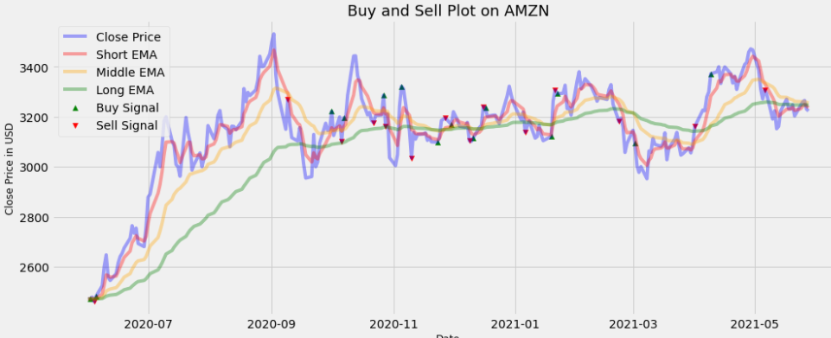
nan | 999,000.00 | 0.00% | 0.00 | 0.24%
2,460.60 | 993,229.14 | 0.10% | -5,770.86 | -0.72%
2,460.60 | 992,235.91 | 0.10% | -993.23 | 0.91%
2,460.60 | 992,235.91 | 0.00% | 0.00 | 1.64%
2,460.60 | 992,235.91 | 0.00% | 0.00 | 3.00%
2,460.60 | 992,235.91 | 0.00% | 0.00 | 1.78%
2,460.60 | 992,235.91 | 0.00% | 0.00 | -3.44%
2,460.60 | 992,235.91 | 0.00% | 0.00 | -0.51%
2,460.60 | 992,235.91 | 0.00% | 0.00 | 1.08%
2,460.60 | 992,235.91 | 0.00% | 0.00 | 1.64%
2,460.60 | 992,235.91 | 0.00% | 0.00 | 0.98%
2,460.60 | 992,235.91 | 0.00% | 0.00 | 0.49%
2,460.60 | 992,235.91 | 0.00% | 0.00 | 0.79%
2,460.60 | 992,235.91 | 0.00% | 0.00 | 1.44%
2,460.60 | 992,235.91 | 0.00% | 0.00 | 1.85%
2,460.60 | 992,235.91 | 0.00% | 0.00 | -1.09%
2,460.60 | 992,235.91 | 0.00% | 0.00 | 0.74%
2,460.60 | 992,235.91 | 0.00% | 0.00 | -2.27%
2,460.60 | 992,235.91 | 0.00% | 0.00 | -0.46%
2,460.60 | 992,235.91 | 0.00% | 0.00 | 2.88%
2,460.60 | 992,235.91 | 0.00% | 0.00 | 4.25%
2,460.60 | 992,235.91 | 0.00% | 0.00 | 0.40%
2,460.60 | 992,235.91 | 0.00% | 0.00 | 5.61%
2,460.60 | 992,235.91 | 0.00% | 0.00 | -1.88%
2,460.60 | 992,235.91 | 0.00% | 0.00 | 2.66%
2,460.60 | 992,235.91 | 0.00% | 0.00 | 3.24%
2,460.60 | 992,235.91 | 0.00% | 0.00 | 0.54%
2,460.60 | 992,235.91 | 0.00% | 0.00 | -3.05%
2,460.60 | 992,235.91 | 0.00% | 0.00 | -0.65%
2,460.60 | 992,235.91 | 0.00% | 0.00 | -2.47%
...

AMZN_OBV
Auxiliar S | Capital | Costs | PnL | Volume dif | Annual Vol Volatility
nan | 1,000,000.00 | 0.10% | 0.00 | nan | 471%
nan | 1,000,000.00 | 0.00% | 0.00 | -15%
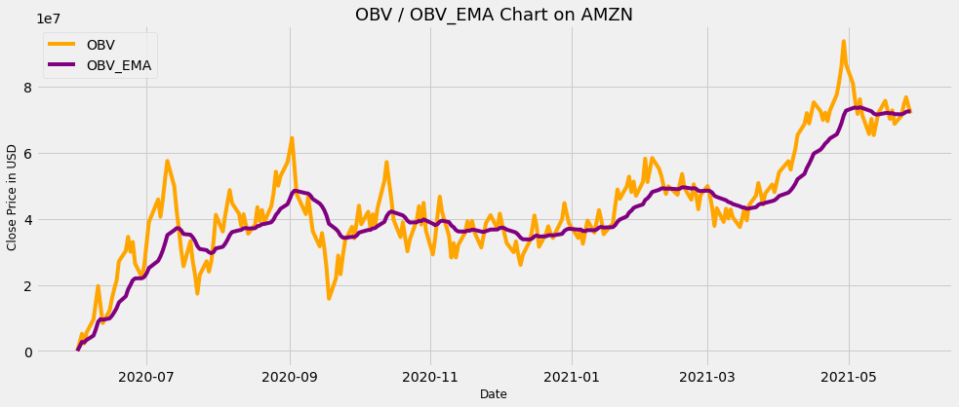
nan | 1,000,000.00 | 0.10% | 0.00 | 5%
2,460.60 | 994,223.36 | 0.10% | -5,776.64 | 10%
2,460.60 | 994,223.36 | 0.00% | 0.00 | 11%
2,460.60 | 994,223.36 | 0.00% | 0.00 | 18%
2,460.60 | 994,223.36 | 0.00% | 0.00 | 27%
2,460.60 | 994,223.36 | 0.00% | 0.00 | -5%
2,460.60 | 994,223.36 | 0.10% | 0.00 | 16%
2,545.02 | 1,018,062.71 | 0.10% | 23,839.35 | -6%
2,545.02 | 1,018,062.71 | 0.00% | 0.00 | -34%
2,545.02 | 1,018,062.71 | 0.00% | 0.00 | -8%
2,545.02 | 1,018,062.71 | 0.00% | 0.00 | -19%
2,545.02 | 1,018,062.71 | 0.00% | 0.00 | -17%
2,545.02 | 1,018,062.71 | 0.00% | 0.00 | 84%
2,545.02 | 1,018,062.71 | 0.00% | 0.00 | -59%
2,545.02 | 1,018,062.71 | 0.00% | 0.00 | 28%
2,545.02 | 1,018,062.71 | 0.00% | 0.00 | 7%
2,545.02 | 1,018,062.71 | 0.00% | 0.00 | -42%
2,545.02 | 1,018,062.71 | 0.00% | 0.00 | 78%
2,545.02 | 1,018,062.71 | 0.00% | 0.00 | -43%
2,545.02 | 1,018,062.71 | 0.00% | 0.00 | -11%
2,545.02 | 1,018,062.71 | 0.00% | 0.00 | 52%
2,545.02 | 1,018,062.71 | 0.00% | 0.00 | 4%
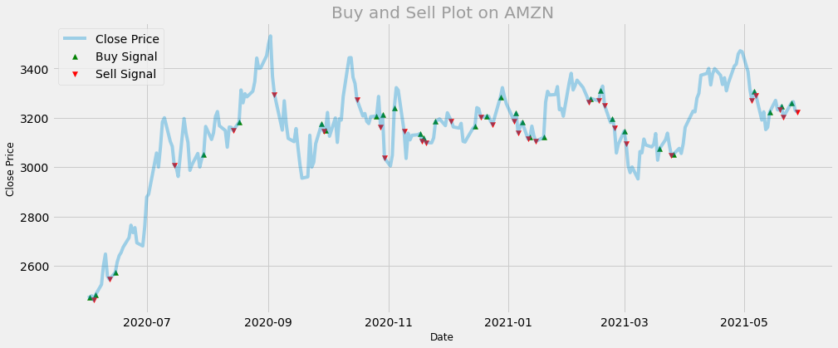
2,545.02 | 1,018,062.71 | 0.00% | 0.00 | 4%
2,545.02 | 1,018,062.71 | 0.00% | 0.00 | -27%
2,545.02 | 1,018,062.71 | 0.00% | 0.00 | -4%
2,545.02 | 1,018,062.71 | 0.00% | 0.00 | 24%
2,545.02 | 1,018,062.71 | 0.00% | 0.00 | -15%
2,545.02 | 1,018,062.71 | 0.00% | 0.00 | 34%
2,545.02 | 1,018,062.71 | 0.10% | 0.00 | -7%
3,008.87 | 1,190,672.19 | 0.00% | 172,609.49 | -22%
3,008.87 | 1,190,672.19 | 0.00% | 0.00 | 10%
3,008.87 | 1,190,672.19 | 0.00% | 0.00 | -29%
3,008.87 | 1,190,672.19 | 0.00% | 0.00 | 47%
3,008.87 | 1,190,672.19 | 0.00% | 0.00 | -22%
3,008.87 | 1,190,672.19 | 0.00% | 0.00 | -40%
3,008.87 | 1,190,672.19 | 0.00% | 0.00 | 32%
3,008.87 | 1,190,672.19 | 0.00% | 0.00 | 0%
3,008.87 | 1,190,672.19 | 0.00% | 0.00 | -30%
3,008.87 | 1,190,672.19 | 0.00% | 0.00 | -29%
3,008.87 | 1,190,672.19 | 0.10% | 0.00 | -5%
3,008.87 | 1,190,672.19 | 0.00% | 0.00 | 72%
3,008.87 | 1,190,672.19 | 0.00% | 0.00 | 28%
3,008.87 | 1,190,672.19 | 0.00% | 0.00 | -47%
3,008.87 | 1,190,672.19 | 0.00% | 0.00 | -8%
3,008.87 | 1,190,672.19 | 0.00% | 0.00 | -18%
3,008.87 | 1,190,672.19 | 0.00% | 0.00 | 1%
3,008.87 | 1,190,672.19 | 0.00% | 0.00 | 0%
3,008.87 | 1,190,672.19 | 0.00% | 0.00 | -22%
3,008.87 | 1,190,672.19 | 0.00% | 0.00 | 16%
3,008.87 | 1,190,672.19 | 0.00% | 0.00 | -5%
3,008.87 | 1,190,672.19 | 0.10% | 0.00 | -11%
3,148.02 | 1,226,990.00 | 0.10% | 36,317.81 | -13%
3,148.02 | 1,226,990.00 | 0.00% | 0.00 | -2%
3,148.02 | 1,226,990.00 | 0.00% | 0.00 | 69%
3,148.02 | 1,226,990.00 | 0.00% | 0.00 | -24%
...

DIS_MAC
Auxiliar S | Capital | Costs | PnL | Daily Returns | Annual Returns Volatility
nan | 1,000,000.00 | 0.00% | 0.00 | nan | 33.21%
nan | 999,000.00 | 0.10% | -1,000.00 | -0.02%
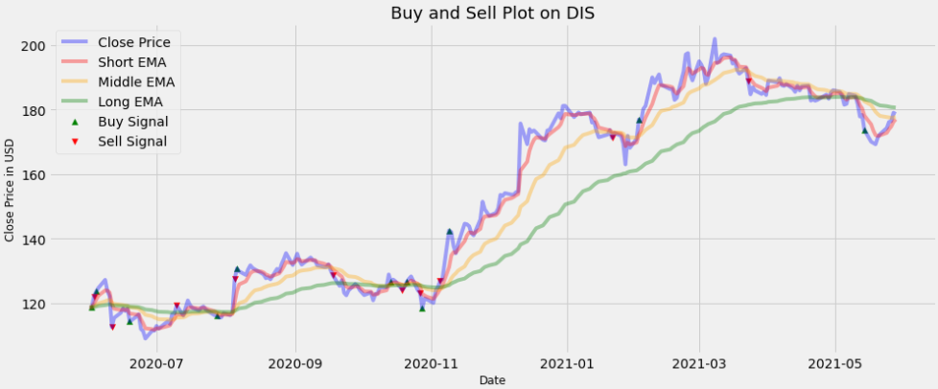
122.18 | 1,026,856.33 | 0.10% | 27,856.33 | 2.85%
122.18 | 1,025,829.47 | 0.10% | -1,026.86 | 1.23%
122.18 | 1,025,829.47 | 0.00% | 0.00 | 0.91%
122.18 | 1,025,829.47 | 0.00% | 0.00 | 1.95%
122.18 | 1,025,829.47 | 0.00% | 0.00 | -2.70%
122.18 | 1,025,829.47 | 0.00% | 0.00 | -1.39%
112.64 | 933,159.87 | 0.10% | -92,669.60 | -8.13%
112.64 | 933,159.87 | 0.00% | 0.00 | 2.50%
112.64 | 933,159.87 | 0.00% | 0.00 | 1.37%
112.64 | 933,159.87 | 0.00% | 0.00 | 1.15%
112.64 | 933,159.87 | 0.00% | 0.00 | -0.67%
112.64 | 933,159.87 | 0.00% | 0.00 | 0.61%
112.64 | 932,226.71 | 0.10% | -933.16 | -3.46%
112.64 | 932,226.71 | 0.00% | 0.00 | 1.36%
112.64 | 932,226.71 | 0.00% | 0.00 | 0.58%
112.64 | 932,226.71 | 0.00% | 0.00 | -3.95%
112.64 | 932,226.71 | 0.00% | 0.00 | -0.64%
112.64 | 932,226.71 | 0.00% | 0.00 | -2.05%
112.64 | 932,226.71 | 0.00% | 0.00 | 2.19%
112.64 | 932,226.71 | 0.00% | 0.00 | -0.01%
112.64 | 932,226.71 | 0.00% | 0.00 | 1.34%
112.64 | 932,226.71 | 0.00% | 0.00 | -0.74%
112.64 | 932,226.71 | 0.00% | 0.00 | 1.99%
112.64 | 932,226.71 | 0.00% | 0.00 | -0.70%
112.64 | 932,226.71 | 0.00% | 0.00 | 2.63%
112.64 | 932,226.71 | 0.00% | 0.00 | 0.13%
119.34 | 971,974.93 | 0.10% | 39,748.22 | 2.14%
119.34 | 971,974.93 | 0.00% | 0.00 | -2.65%
119.34 | 971,974.93 | 0.00% | 0.00 | 2.08%
119.34 | 971,974.93 | 0.00% | 0.00 | 1.87%
119.34 | 971,974.93 | 0.00% | 0.00 | -1.22%
...

DIS_OBV
Auxiliar S | Capital | Costs | PnL | Volume dif | Annual Vol Volatility
nan | 1,000,000.00 | 0.00% | 0.00 | nan | 696%
nan | 1,000,000.00 | 0.10% | 0.00 | 2%
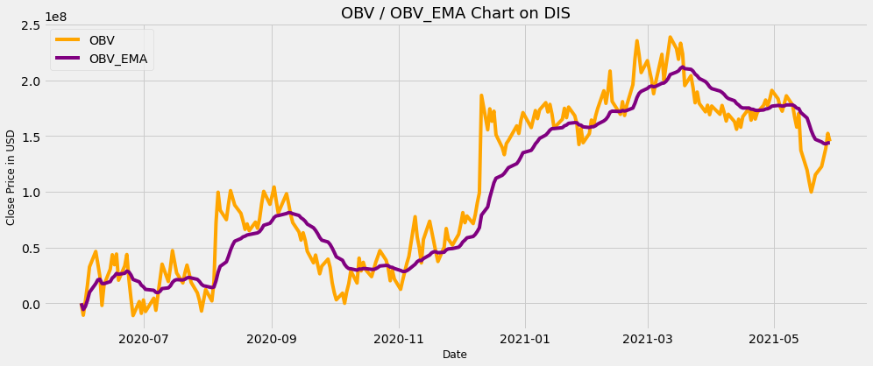
nan | 1,000,000.00 | 0.00% | 0.00 | 16%
nan | 1,000,000.00 | 0.00% | 0.00 | 12%
nan | 1,000,000.00 | 0.00% | 0.00 | 16%
nan | 1,000,000.00 | 0.00% | 0.00 | -18%
nan | 1,000,000.00 | 0.00% | 0.00 | -24%
nan | 1,000,000.00 | 0.10% | 0.00 | 5%
112.64 | 921,918.47 | 0.00% | -78,081.53 | 82%
112.64 | 921,918.47 | 0.10% | 0.00 | -35%
112.64 | 921,918.47 | 0.00% | 0.00 | -26%
112.64 | 921,918.47 | 0.00% | 0.00 | -9%
112.64 | 921,918.47 | 0.00% | 0.00 | -37%
112.64 | 921,918.47 | 0.10% | 0.00 | 7%
114.35 | 899,499.79 | 0.10% | -22,418.68 | 90%
114.35 | 899,499.79 | 0.00% | 0.00 | -60%
114.35 | 899,499.79 | 0.10% | 0.00 | -23%
112.07 | 869,625.11 | 0.00% | -29,874.68 | 78%
112.07 | 869,625.11 | 0.00% | 0.00 | -26%
112.07 | 869,625.11 | 0.00% | 0.00 | -12%
112.07 | 869,625.11 | 0.00% | 0.00 | -19%
112.07 | 869,625.11 | 0.00% | 0.00 | -17%
112.07 | 869,625.11 | 0.00% | 0.00 | 12%
112.07 | 869,625.11 | 0.00% | 0.00 | -15%
112.07 | 869,625.11 | 0.00% | 0.00 | 15%
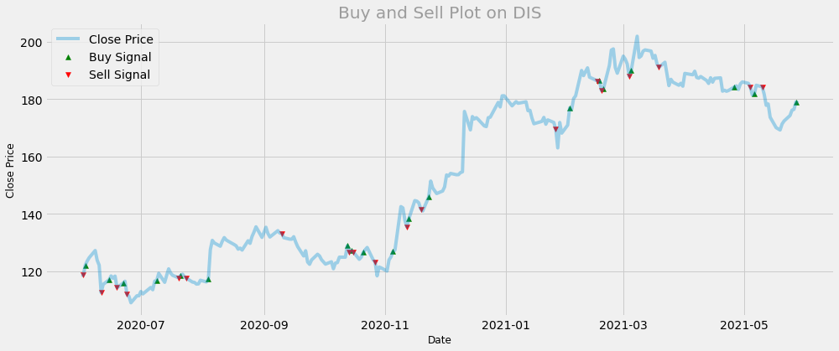
112.07 | 869,625.11 | 0.00% | 0.00 | -10%
112.07 | 869,625.11 | 0.10% | 0.00 | 23%
112.07 | 869,625.11 | 0.00% | 0.00 | 0%
112.07 | 869,625.11 | 0.00% | 0.00 | 4%
112.07 | 869,625.11 | 0.00% | 0.00 | 9%
112.07 | 869,625.11 | 0.00% | 0.00 | -23%
112.07 | 869,625.11 | 0.00% | 0.00 | 21%
112.07 | 869,625.11 | 0.00% | 0.00 | -41%
112.07 | 869,625.11 | 0.10% | 0.00 | -4%
117.79 | 876,051.40 | 0.10% | 6,426.28 | -10%
117.79 | 876,051.40 | 0.00% | 0.00 | 0%
117.79 | 876,051.40 | 0.00% | 0.00 | -24%
117.79 | 876,051.40 | 0.10% | 0.00 | 3%
117.61 | 868,592.17 | 0.00% | -7,459.23 | 13%
117.61 | 868,592.17 | 0.00% | 0.00 | 13%
117.61 | 868,592.17 | 0.00% | 0.00 | -32%
117.61 | 868,592.17 | 0.00% | 0.00 | 33%
117.61 | 868,592.17 | 0.00% | 0.00 | 2%
117.61 | 868,592.17 | 0.00% | 0.00 | -1%
117.61 | 868,592.17 | 0.10% | 0.00 | 6%
117.61 | 868,592.17 | 0.00% | 0.00 | 53%
117.61 | 868,592.17 | 0.00% | 0.00 | 112%
117.61 | 868,592.17 | 0.00% | 0.00 | -67%
117.61 | 868,592.17 | 0.00% | 0.00 | -53%
117.61 | 868,592.17 | 0.00% | 0.00 | -63%
117.61 | 868,592.17 | 0.00% | 0.00 | 49%
117.61 | 868,592.17 | 0.00% | 0.00 | -13%
117.61 | 868,592.17 | 0.00% | 0.00 | -63%
117.61 | 868,592.17 | 0.00% | 0.00 | 1%
117.61 | 868,592.17 | 0.00% | 0.00 | 14%
117.61 | 868,592.17 | 0.00% | 0.00 | -11%
117.61 | 868,592.17 | 0.00% | 0.00 | 13%
117.61 | 868,592.17 | 0.00% | 0.00 | -44%
...

WMT_MAC
Auxiliar S | Capital | Costs | PnL | Daily Returns | Annual Returns Volatility
nan | 1,000,000.00 | 0.00% | 0.00 | nan | 20.60%
nan | 999,000.00 | 0.10% | -1,000.00 | -0.02%
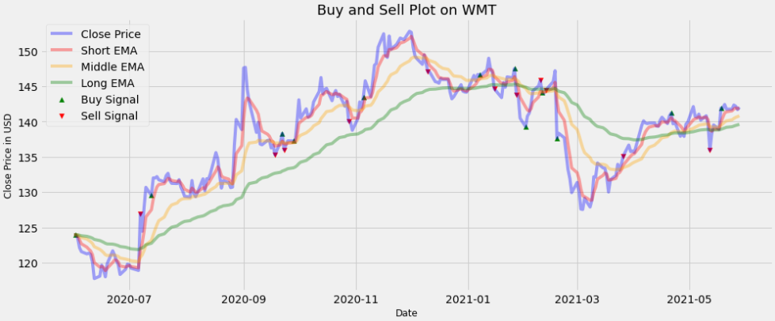
nan | 999,000.00 | 0.00% | 0.00 | -0.38%
nan | 999,000.00 | 0.00% | 0.00 | -1.11%
nan | 999,000.00 | 0.00% | 0.00 | -0.45%
nan | 999,000.00 | 0.00% | 0.00 | -0.26%
nan | 999,000.00 | 0.00% | 0.00 | 0.09%
nan | 999,000.00 | 0.00% | 0.00 | -0.16%
nan | 999,000.00 | 0.00% | 0.00 | -0.89%
nan | 999,000.00 | 0.00% | 0.00 | -1.98%
nan | 999,000.00 | 0.00% | 0.00 | 0.29%
nan | 999,000.00 | 0.00% | 0.00 | 1.32%
nan | 999,000.00 | 0.00% | 0.00 | -0.52%
nan | 999,000.00 | 0.00% | 0.00 | -0.88%
nan | 999,000.00 | 0.00% | 0.00 | 1.56%
nan | 999,000.00 | 0.00% | 0.00 | 1.52%
nan | 999,000.00 | 0.00% | 0.00 | -0.50%
nan | 999,000.00 | 0.00% | 0.00 | -0.64%
nan | 999,000.00 | 0.00% | 0.00 | -0.49%
nan | 999,000.00 | 0.00% | 0.00 | -1.17%
nan | 999,000.00 | 0.00% | 0.00 | 0.62%
nan | 999,000.00 | 0.00% | 0.00 | 0.60%
nan | 999,000.00 | 0.00% | 0.00 | -0.08%
nan | 999,000.00 | 0.00% | 0.00 | -0.40%
nan | 999,000.00 | 0.00% | 0.00 | -0.27%
126.95 | 1,022,262.62 | 0.10% | 23,262.62 | 6.56%
126.95 | 1,022,262.62 | 0.00% | 0.00 | -2.00%
126.95 | 1,022,262.62 | 0.00% | 0.00 | 2.63%
126.95 | 1,022,262.62 | 0.00% | 0.00 | 2.27%
126.95 | 1,021,240.36 | 0.10% | -1,022.26 | -0.89%
126.95 | 1,021,240.36 | 0.00% | 0.00 | 1.90%
126.95 | 1,021,240.36 | 0.00% | 0.00 | -0.01%
126.95 | 1,021,240.36 | 0.00% | 0.00 | 0.15%
...

WMT_OBV
Auxiliar S | Capital | Costs | PnL | Volume dif | Annual Vol Volatility
nan | 1,000,000.00 | 0.00% | 0.00 | nan | 604%
nan | 1,000,000.00 | 0.00% | 0.00 | -7%
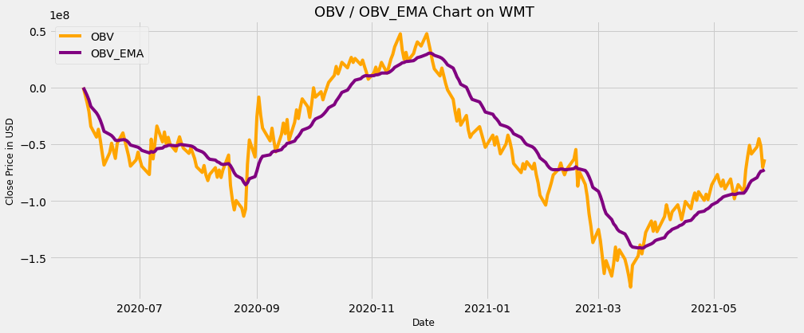
nan | 1,000,000.00 | 0.00% | 0.00 | 5%
nan | 1,000,000.00 | 0.00% | 0.00 | 17%
nan | 1,000,000.00 | 0.00% | 0.00 | 49%
nan | 1,000,000.00 | 0.00% | 0.00 | -33%
nan | 1,000,000.00 | 0.00% | 0.00 | -31%
nan | 1,000,000.00 | 0.00% | 0.00 | 30%
nan | 1,000,000.00 | 0.00% | 0.00 | 19%
nan | 1,000,000.00 | 0.00% | 0.00 | -5%
nan | 1,000,000.00 | 0.00% | 0.00 | 1%
nan | 1,000,000.00 | 0.00% | 0.00 | -26%
nan | 1,000,000.00 | 0.00% | 0.00 | -22%
nan | 1,000,000.00 | 0.00% | 0.00 | 0%
nan | 1,000,000.00 | 0.10% | 0.00 | 69%
nan | 999,000.00 | 0.10% | -1,000.00 | -38%
121.07 | 993,991.86 | 0.00% | -5,008.14 | -33%
121.07 | 993,991.86 | 0.00% | 0.00 | 4%
121.07 | 993,991.86 | 0.00% | 0.00 | 0%
121.07 | 993,991.86 | 0.00% | 0.00 | 27%
121.07 | 993,991.86 | 0.00% | 0.00 | -49%
121.07 | 993,991.86 | 0.00% | 0.00 | 22%
121.07 | 993,991.86 | 0.00% | 0.00 | -4%
121.07 | 993,991.86 | 0.00% | 0.00 | -11%
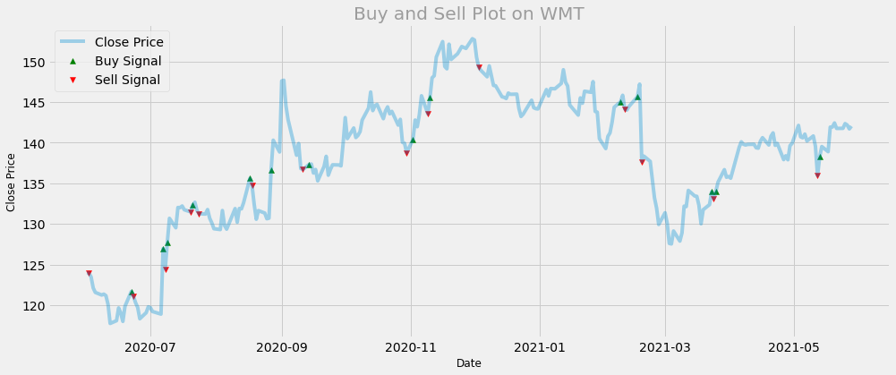
121.07 | 993,991.86 | 0.10% | 0.00 | 20%
121.07 | 992,997.87 | 0.10% | -993.99 | 146%
124.44 | 972,371.79 | 0.10% | -20,626.08 | -58%
124.44 | 972,371.79 | 0.00% | 0.00 | -20%
124.44 | 972,371.79 | 0.00% | 0.00 | 3%
124.44 | 972,371.79 | 0.00% | 0.00 | -4%
124.44 | 972,371.79 | 0.00% | 0.00 | -47%
124.44 | 972,371.79 | 0.00% | 0.00 | 18%
124.44 | 972,371.79 | 0.00% | 0.00 | -59%
124.44 | 972,371.79 | 0.10% | 0.00 | 3%
131.47 | 999,714.29 | 0.10% | 27,342.49 | 1%
131.47 | 999,714.29 | 0.00% | 0.00 | 17%
131.47 | 999,714.29 | 0.00% | 0.00 | -30%
131.47 | 999,714.29 | 0.10% | 0.00 | 4%
131.24 | 991,479.68 | 0.00% | -8,234.61 | -25%
131.24 | 991,479.68 | 0.00% | 0.00 | 7%
131.24 | 991,479.68 | 0.00% | 0.00 | 3%
131.24 | 991,479.68 | 0.00% | 0.00 | -1%
131.24 | 991,479.68 | 0.00% | 0.00 | -3%
131.24 | 991,479.68 | 0.00% | 0.00 | 45%
131.24 | 991,479.68 | 0.00% | 0.00 | -37%
131.24 | 991,479.68 | 0.00% | 0.00 | 20%
131.24 | 991,479.68 | 0.00% | 0.00 | 34%
131.24 | 991,479.68 | 0.00% | 0.00 | -56%
131.24 | 991,479.68 | 0.00% | 0.00 | 13%
131.24 | 991,479.68 | 0.00% | 0.00 | 7%
131.24 | 991,479.68 | 0.00% | 0.00 | 36%
131.24 | 991,479.68 | 0.00% | 0.00 | -28%
131.24 | 991,479.68 | 0.00% | 0.00 | 4%
131.24 | 991,479.68 | 0.10% | 0.00 | 1%
131.24 | 990,488.20 | 0.10% | -991.48 | 67%
134.71 | 983,987.21 | 0.00% | -6,500.98 | 71%
134.71 | 983,987.21 | 0.00% | 0.00 | -74%
...

PFE_MAC
Auxiliar S | Capital | Costs | PnL | Daily Returns | Annual Returns Volatility
nan | 1,000,000.00 | 0.00% | 0.00 | nan | 24.15%
nan | 999,000.00 | 0.10% | -1,000.00 | 1.95%
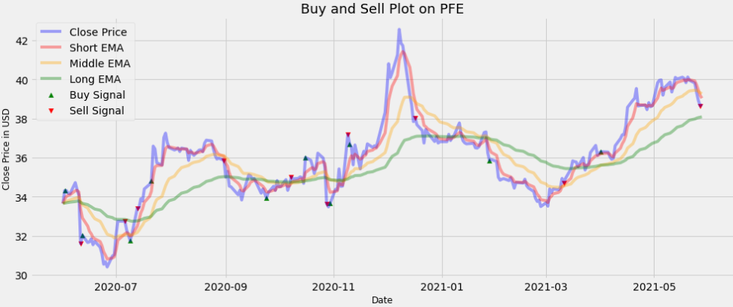
nan | 999,000.00 | 0.00% | 0.00 | 0.00%
nan | 999,000.00 | 0.00% | 0.00 | -0.42%
nan | 999,000.00 | 0.00% | 0.00 | -0.06%
nan | 999,000.00 | 0.00% | 0.00 | 1.65%
nan | 999,000.00 | 0.00% | 0.00 | -1.04%
nan | 999,000.00 | 0.00% | 0.00 | -0.80%
31.59 | 918,987.16 | 0.10% | -80,012.84 | -7.57%
31.59 | 918,068.17 | 0.10% | -918.99 | 1.34%
31.59 | 918,068.17 | 0.00% | 0.00 | -1.16%
31.59 | 918,068.17 | 0.00% | 0.00 | 0.12%
31.59 | 918,068.17 | 0.00% | 0.00 | 0.48%
31.59 | 918,068.17 | 0.00% | 0.00 | -0.96%
31.59 | 918,068.17 | 0.00% | 0.00 | 0.54%
31.59 | 918,068.17 | 0.00% | 0.00 | -0.93%
31.59 | 918,068.17 | 0.00% | 0.00 | -1.03%
31.59 | 918,068.17 | 0.00% | 0.00 | -1.79%
31.59 | 918,068.17 | 0.00% | 0.00 | 0.40%
31.59 | 918,068.17 | 0.00% | 0.00 | -0.87%
31.59 | 918,068.17 | 0.00% | 0.00 | 1.86%
31.59 | 918,068.17 | 0.00% | 0.00 | 0.18%
31.59 | 918,068.17 | 0.00% | 0.00 | 3.13%
31.59 | 918,068.17 | 0.00% | 0.00 | 2.26%
32.74 | 937,823.62 | 0.10% | 19,755.45 | 0.00%
32.74 | 937,823.62 | 0.00% | 0.00 | -1.40%
32.74 | 937,823.62 | 0.00% | 0.00 | -0.83%
32.74 | 936,885.79 | 0.10% | -937.82 | -0.86%
32.74 | 936,885.79 | 0.00% | 0.00 | 1.10%
33.41 | 984,949.17 | 0.10% | 48,063.37 | 4.00%
33.41 | 984,949.17 | 0.00% | 0.00 | 0.06%
33.41 | 984,949.17 | 0.00% | 0.00 | 1.38%
33.41 | 984,949.17 | 0.00% | 0.00 | -0.34%
...

PFE_OBV
Auxiliar S | Capital | Costs | PnL | Volume dif | Annual Vol Volatility
nan | 1,000,000.00 | 0.10% | 0.00 | nan | 595%
nan | 1,000,000.00 | 0.00% | 0.00 | -59%
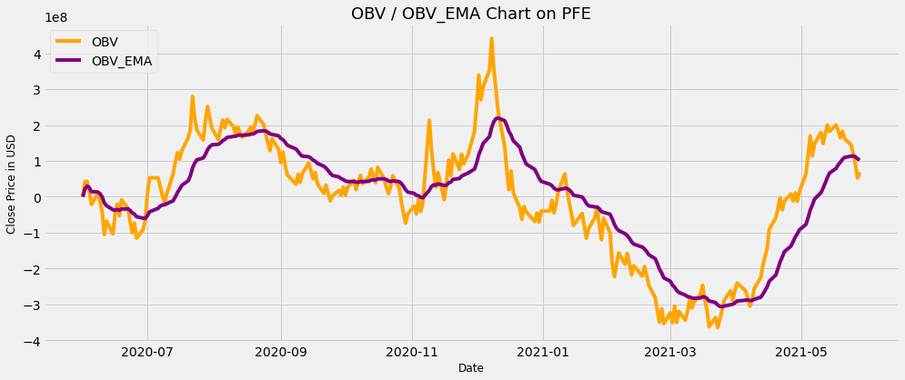
nan | 1,000,000.00 | 0.10% | 0.00 | -10%
34.17 | 995,851.77 | 0.00% | -4,148.23 | -36%
34.17 | 995,851.77 | 0.00% | 0.00 | 31%
34.17 | 995,851.77 | 0.00% | 0.00 | -20%
34.17 | 995,851.77 | 0.00% | 0.00 | -33%
34.17 | 995,851.77 | 0.00% | 0.00 | 31%
34.17 | 995,851.77 | 0.00% | 0.00 | 76%
34.17 | 995,851.77 | 0.00% | 0.00 | -51%
34.17 | 995,851.77 | 0.00% | 0.00 | -4%
34.17 | 995,851.77 | 0.10% | 0.00 | 43%
34.17 | 994,855.92 | 0.10% | -995.85 | -70%
31.54 | 984,374.99 | 0.10% | -10,480.93 | 16%
31.54 | 984,374.99 | 0.00% | 0.00 | 31%
31.54 | 984,374.99 | 0.10% | 0.00 | -63%
31.09 | 965,229.44 | 0.00% | -19,145.56 | 48%
31.09 | 965,229.44 | 0.00% | 0.00 | -20%
31.09 | 965,229.44 | 0.00% | 0.00 | -12%
31.09 | 965,229.44 | 0.00% | 0.00 | 43%
31.09 | 965,229.44 | 0.00% | 0.00 | -57%
31.09 | 965,229.44 | 0.10% | 0.00 | 6%
31.09 | 965,229.44 | 0.00% | 0.00 | 106%
31.09 | 965,229.44 | 0.00% | 0.00 | -48%
31.09 | 965,229.44 | 0.00% | 0.00 | -51%
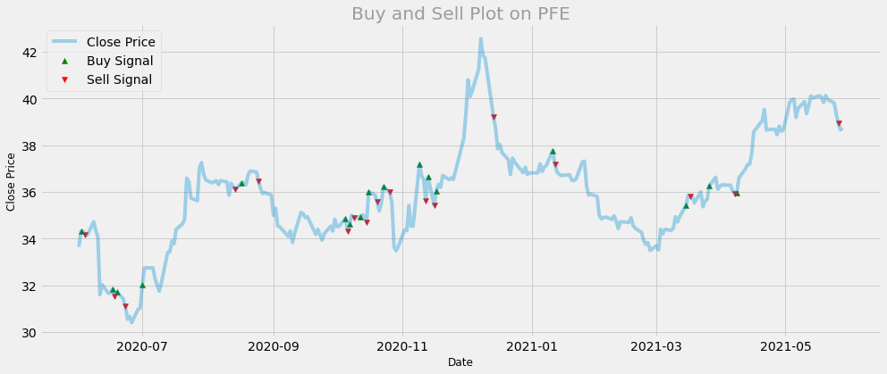
31.09 | 965,229.44 | 0.00% | 0.00 | -8%
31.09 | 965,229.44 | 0.00% | 0.00 | -4%
31.09 | 965,229.44 | 0.00% | 0.00 | -17%
31.09 | 965,229.44 | 0.00% | 0.00 | 18%
31.09 | 965,229.44 | 0.00% | 0.00 | 84%
31.09 | 965,229.44 | 0.00% | 0.00 | -54%
31.09 | 965,229.44 | 0.00% | 0.00 | -22%
31.09 | 965,229.44 | 0.00% | 0.00 | -36%
31.09 | 965,229.44 | 0.00% | 0.00 | 24%
31.09 | 965,229.44 | 0.00% | 0.00 | 46%
31.09 | 965,229.44 | 0.00% | 0.00 | -45%
31.09 | 965,229.44 | 0.00% | 0.00 | 135%
31.09 | 965,229.44 | 0.00% | 0.00 | -42%
31.09 | 965,229.44 | 0.00% | 0.00 | -57%
31.09 | 965,229.44 | 0.00% | 0.00 | -20%
31.09 | 965,229.44 | 0.00% | 0.00 | 71%
31.09 | 965,229.44 | 0.00% | 0.00 | -42%
31.09 | 965,229.44 | 0.00% | 0.00 | -14%
31.09 | 965,229.44 | 0.00% | 0.00 | -13%
31.09 | 965,229.44 | 0.00% | 0.00 | 9%
31.09 | 965,229.44 | 0.00% | 0.00 | -5%
31.09 | 965,229.44 | 0.00% | 0.00 | -19%
31.09 | 965,229.44 | 0.00% | 0.00 | -15%
31.09 | 965,229.44 | 0.00% | 0.00 | 10%
31.09 | 965,229.44 | 0.00% | 0.00 | -15%
31.09 | 965,229.44 | 0.00% | 0.00 | 7%
31.09 | 965,229.44 | 0.00% | 0.00 | -7%
31.09 | 965,229.44 | 0.10% | 0.00 | -26%
36.11 | 1,087,850.16 | 0.10% | 122,620.73 | -17%
36.11 | 1,087,850.16 | 0.00% | 0.00 | 30%
36.11 | 1,087,850.16 | 0.00% | 0.00 | -48%
36.11 | 1,087,850.16 | 0.00% | 0.00 | 37%
36.11 | 1,087,850.16 | 0.00% | 0.00 | 34%
...

GME_MAC
Auxiliar S | Capital | Costs | PnL | Daily Returns | Annual Returns Volatility
nan | 1,000,000.00 | 0.00% | 0.00 | nan | 240.30%
nan | 999,000.00 | 0.10% | -1,000.00 | 1.20%
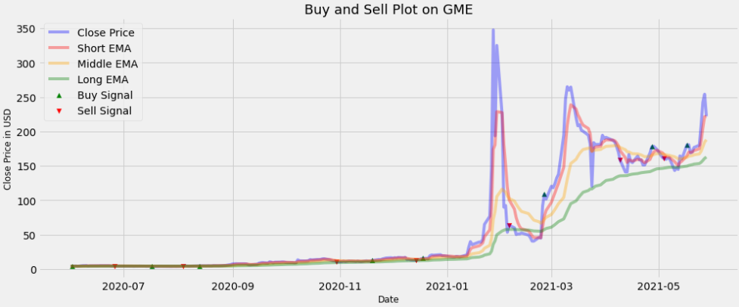
nan | 999,000.00 | 0.00% | 0.00 | 6.03%
nan | 999,000.00 | 0.00% | 0.00 | 0.67%
nan | 999,000.00 | 0.00% | 0.00 | -7.67%
nan | 999,000.00 | 0.00% | 0.00 | 19.07%
nan | 999,000.00 | 0.00% | 0.00 | -1.00%
nan | 999,000.00 | 0.00% | 0.00 | 2.19%
nan | 999,000.00 | 0.00% | 0.00 | -14.86%
nan | 999,000.00 | 0.00% | 0.00 | 7.70%
nan | 999,000.00 | 0.00% | 0.00 | -0.64%
nan | 999,000.00 | 0.00% | 0.00 | -1.07%
nan | 999,000.00 | 0.00% | 0.00 | 2.55%
nan | 999,000.00 | 0.00% | 0.00 | 3.91%
nan | 999,000.00 | 0.00% | 0.00 | -1.42%
nan | 999,000.00 | 0.00% | 0.00 | -0.21%
nan | 999,000.00 | 0.00% | 0.00 | -0.82%
nan | 999,000.00 | 0.00% | 0.00 | -9.10%
nan | 999,000.00 | 0.00% | 0.00 | 1.13%
4.35 | 1,038,630.19 | 0.10% | 39,630.19 | -2.50%
4.35 | 1,038,630.19 | 0.00% | 0.00 | 0.69%
4.35 | 1,038,630.19 | 0.00% | 0.00 | -0.92%
4.35 | 1,038,630.19 | 0.00% | 0.00 | 2.28%
4.35 | 1,038,630.19 | 0.00% | 0.00 | -3.44%
4.35 | 1,038,630.19 | 0.00% | 0.00 | -1.17%
4.35 | 1,038,630.19 | 0.00% | 0.00 | -3.60%
4.35 | 1,038,630.19 | 0.00% | 0.00 | 4.07%
4.35 | 1,038,630.19 | 0.00% | 0.00 | -1.18%
4.35 | 1,038,630.19 | 0.00% | 0.00 | 3.04%
4.35 | 1,038,630.19 | 0.00% | 0.00 | -1.86%
4.35 | 1,038,630.19 | 0.00% | 0.00 | -4.32%
4.35 | 1,038,630.19 | 0.00% | 0.00 | 2.66%
4.35 | 1,038,630.19 | 0.00% | 0.00 | -0.48%
...

GME_OBV
Auxiliar S | Capital | Costs | PnL | Volume dif | Annual Vol Volatility
nan | 1,000,000.00 | 0.10% | 0.00 | nan | 1074%
nan | 1,000,000.00 | 0.00% | 0.00 | -10%
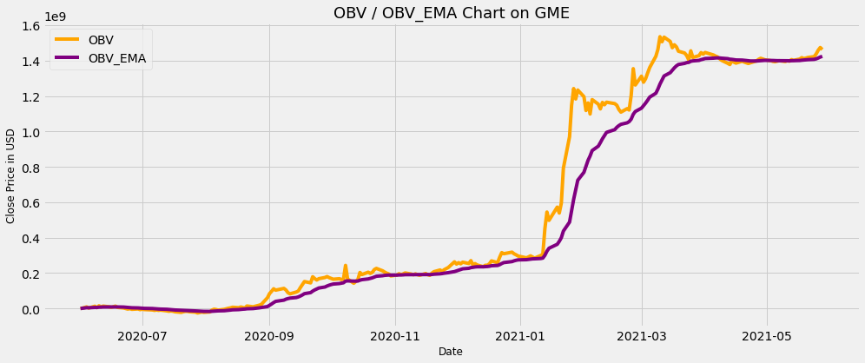
nan | 1,000,000.00 | 0.00% | 0.00 | 25%
nan | 1,000,000.00 | 0.10% | 0.00 | 15%
4.14 | 989,430.62 | 0.10% | -10,569.38 | 58%
4.14 | 988,441.19 | 0.10% | -989.43 | 48%
4.96 | 977,588.07 | 0.10% | -10,853.12 | -23%
4.96 | 977,588.07 | 0.00% | 0.00 | 27%
4.96 | 977,588.07 | 0.00% | 0.00 | -53%
4.96 | 977,588.07 | 0.00% | 0.00 | -35%
4.96 | 977,588.07 | 0.10% | 0.00 | -11%
4.64 | 893,698.67 | 0.10% | -83,889.40 | -23%
4.64 | 893,698.67 | 0.00% | 0.00 | 14%
4.64 | 893,698.67 | 0.10% | 0.00 | -5%
4.88 | 916,228.89 | 0.00% | 22,530.22 | 77%
4.88 | 916,228.89 | 0.00% | 0.00 | -84%
4.88 | 916,228.89 | 0.00% | 0.00 | 1%
4.88 | 916,228.89 | 0.00% | 0.00 | -7%
4.88 | 916,228.89 | 0.00% | 0.00 | -19%
4.88 | 916,228.89 | 0.00% | 0.00 | 44%
4.88 | 916,228.89 | 0.00% | 0.00 | -58%
4.88 | 916,228.89 | 0.00% | 0.00 | 60%
4.88 | 916,228.89 | 0.00% | 0.00 | -52%
4.88 | 916,228.89 | 0.00% | 0.00 | -20%
4.88 | 916,228.89 | 0.00% | 0.00 | 13%
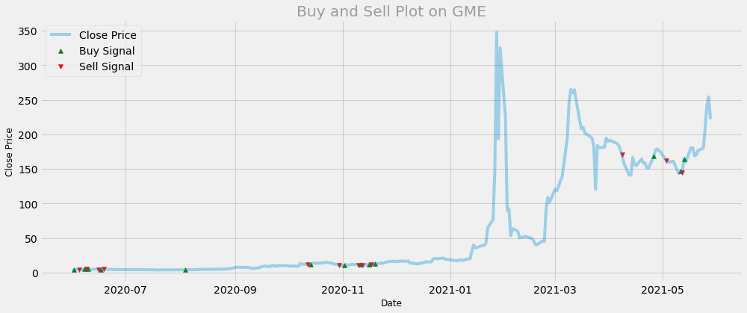
4.88 | 916,228.89 | 0.00% | 0.00 | 14%
4.88 | 916,228.89 | 0.00% | 0.00 | -18%
4.88 | 916,228.89 | 0.00% | 0.00 | -3%
4.88 | 916,228.89 | 0.00% | 0.00 | -35%
4.88 | 916,228.89 | 0.00% | 0.00 | 109%
4.88 | 916,228.89 | 0.00% | 0.00 | -62%
4.88 | 916,228.89 | 0.00% | 0.00 | -43%
4.88 | 916,228.89 | 0.00% | 0.00 | -10%
4.88 | 916,228.89 | 0.00% | 0.00 | 84%
4.88 | 916,228.89 | 0.00% | 0.00 | 10%
4.88 | 916,228.89 | 0.00% | 0.00 | -2%
4.88 | 916,228.89 | 0.00% | 0.00 | -28%
4.88 | 916,228.89 | 0.00% | 0.00 | 25%
4.88 | 916,228.89 | 0.00% | 0.00 | -38%
4.88 | 916,228.89 | 0.00% | 0.00 | 11%
4.88 | 916,228.89 | 0.00% | 0.00 | 61%
4.88 | 916,228.89 | 0.00% | 0.00 | -46%
4.88 | 916,228.89 | 0.00% | 0.00 | -18%
4.88 | 916,228.89 | 0.00% | 0.00 | -24%
4.88 | 916,228.89 | 0.10% | 0.00 | 29%
4.88 | 916,228.89 | 0.00% | 0.00 | 141%
4.88 | 916,228.89 | 0.00% | 0.00 | -74%
4.88 | 916,228.89 | 0.00% | 0.00 | -95%
4.88 | 916,228.89 | 0.00% | 0.00 | 56%
4.88 | 916,228.89 | 0.00% | 0.00 | 31%
4.88 | 916,228.89 | 0.00% | 0.00 | -37%
4.88 | 916,228.89 | 0.00% | 0.00 | -3%
4.88 | 916,228.89 | 0.00% | 0.00 | -36%
4.88 | 916,228.89 | 0.00% | 0.00 | 49%
4.88 | 916,228.89 | 0.00% | 0.00 | -38%
4.88 | 916,228.89 | 0.00% | 0.00 | 48%
4.88 | 916,228.89 | 0.00% | 0.00 | -38%
4.88 | 916,228.89 | 0.00% | 0.00 | -7%
...

JPM_MAC
Auxiliar S | Capital | Costs | PnL | Daily Returns | Annual Returns Volatility
nan | 1,000,000.00 | 0.00% | 0.00 | nan | 31.38%
nan | 999,000.00 | 0.10% | -1,000.00 | 0.33%
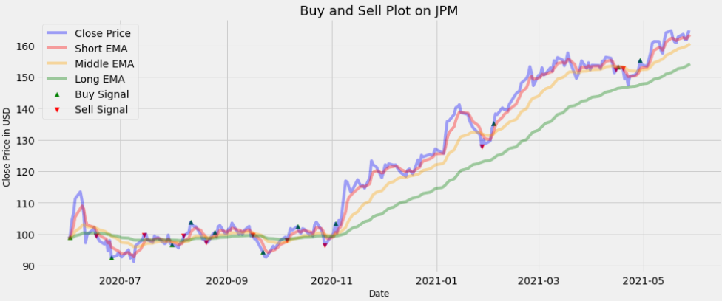
nan | 999,000.00 | 0.00% | 0.00 | 5.26%
nan | 999,000.00 | 0.00% | 0.00 | 2.06%
nan | 999,000.00 | 0.00% | 0.00 | 4.40%
nan | 999,000.00 | 0.00% | 0.00 | 1.98%
nan | 999,000.00 | 0.00% | 0.00 | -2.60%
nan | 999,000.00 | 0.00% | 0.00 | -4.14%
nan | 999,000.00 | 0.00% | 0.00 | -8.71%
nan | 999,000.00 | 0.00% | 0.00 | 2.70%
nan | 999,000.00 | 0.00% | 0.00 | 1.37%
nan | 999,000.00 | 0.00% | 0.00 | 0.80%
99.48 | 1,003,554.96 | 0.10% | 4,554.96 | -2.56%
99.48 | 1,003,554.96 | 0.00% | 0.00 | -0.54%
99.48 | 1,003,554.96 | 0.00% | 0.00 | -1.15%
99.48 | 1,003,554.96 | 0.00% | 0.00 | -1.09%
99.48 | 1,003,554.96 | 0.00% | 0.00 | 1.21%
99.48 | 1,003,554.96 | 0.00% | 0.00 | -3.40%
99.48 | 1,003,554.96 | 0.00% | 0.00 | 3.43%
99.48 | 1,002,551.40 | 0.10% | -1,003.55 | -5.64%
99.48 | 1,002,551.40 | 0.00% | 0.00 | 0.44%
99.48 | 1,002,551.40 | 0.00% | 0.00 | 1.13%
99.48 | 1,002,551.40 | 0.00% | 0.00 | -0.85%
99.48 | 1,002,551.40 | 0.00% | 0.00 | -0.65%
99.48 | 1,002,551.40 | 0.00% | 0.00 | 2.49%
99.48 | 1,002,551.40 | 0.00% | 0.00 | -2.86%
99.48 | 1,002,551.40 | 0.00% | 0.00 | 1.06%
99.48 | 1,002,551.40 | 0.00% | 0.00 | -2.19%
99.48 | 1,002,551.40 | 0.00% | 0.00 | 5.32%
99.48 | 1,002,551.40 | 0.00% | 0.00 | 1.42%
99.48 | 1,002,551.40 | 0.00% | 0.00 | 0.57%
99.73 | 1,078,859.84 | 0.10% | 76,308.44 | 1.54%
99.73 | 1,078,859.84 | 0.00% | 0.00 | 0.28%
...

JPM_OBV
Auxiliar S | Capital | Costs | PnL | Volume dif | Annual Vol Volatility
nan | 1,000,000.00 | 0.10% | 0.00 | nan | 527%
nan | 1,000,000.00 | 0.00% | 0.00 | 33%
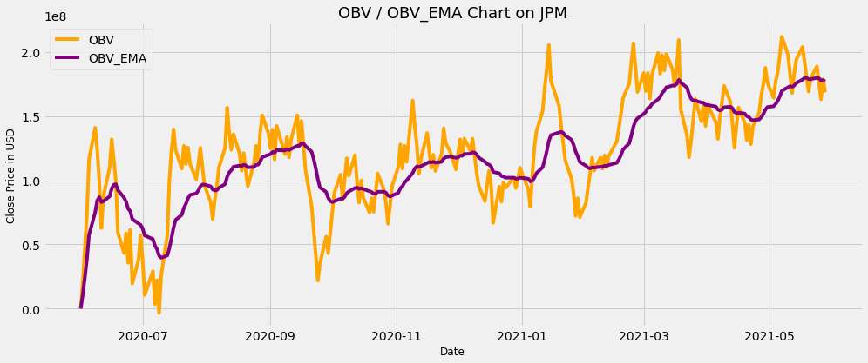
nan | 1,000,000.00 | 0.00% | 0.00 | 20%
nan | 1,000,000.00 | 0.00% | 0.00 | 3%
nan | 1,000,000.00 | 0.00% | 0.00 | 46%
nan | 1,000,000.00 | 0.00% | 0.00 | -53%
nan | 1,000,000.00 | 0.00% | 0.00 | -38%
nan | 1,000,000.00 | 0.10% | 0.00 | 38%
97.21 | 981,613.96 | 0.10% | -18,386.04 | 38%
97.21 | 981,613.96 | 0.00% | 0.00 | -38%
97.21 | 981,613.96 | 0.00% | 0.00 | -12%
97.21 | 981,613.96 | 0.00% | 0.00 | 0%
97.21 | 981,613.96 | 0.00% | 0.00 | -35%
97.21 | 981,613.96 | 0.10% | 0.00 | 6%
97.81 | 961,366.34 | 0.00% | -20,247.62 | 89%
97.81 | 961,366.34 | 0.00% | 0.00 | -91%
97.81 | 961,366.34 | 0.00% | 0.00 | -5%
97.81 | 961,366.34 | 0.00% | 0.00 | 40%
97.81 | 961,366.34 | 0.00% | 0.00 | 12%
97.81 | 961,366.34 | 0.00% | 0.00 | 49%
97.81 | 961,366.34 | 0.00% | 0.00 | -82%
97.81 | 961,366.34 | 0.00% | 0.00 | 3%
97.81 | 961,366.34 | 0.00% | 0.00 | -2%
97.81 | 961,366.34 | 0.00% | 0.00 | 40%
97.81 | 961,366.34 | 0.00% | 0.00 | -40%
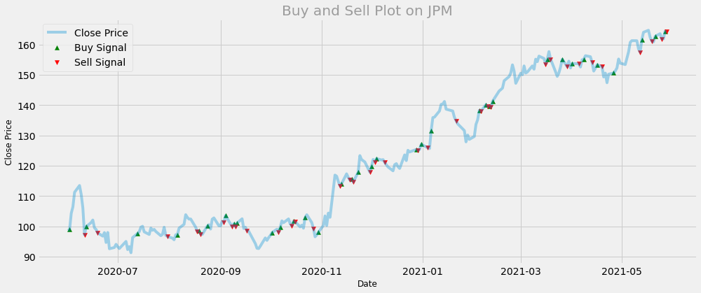
97.81 | 961,366.34 | 0.00% | 0.00 | 32%
97.81 | 961,366.34 | 0.00% | 0.00 | -32%
97.81 | 961,366.34 | 0.00% | 0.00 | 31%
97.81 | 961,366.34 | 0.10% | 0.00 | 12%
97.81 | 961,366.34 | 0.00% | 0.00 | 10%
97.81 | 961,366.34 | 0.00% | 0.00 | 29%
97.81 | 961,366.34 | 0.00% | 0.00 | -64%
97.81 | 961,366.34 | 0.00% | 0.00 | -29%
97.81 | 961,366.34 | 0.00% | 0.00 | -5%
97.81 | 961,366.34 | 0.00% | 0.00 | -11%
97.81 | 961,366.34 | 0.00% | 0.00 | 21%
97.81 | 961,366.34 | 0.00% | 0.00 | -22%
97.81 | 961,366.34 | 0.00% | 0.00 | -10%
97.81 | 961,366.34 | 0.00% | 0.00 | -1%
97.81 | 961,366.34 | 0.00% | 0.00 | -6%
97.81 | 961,366.34 | 0.00% | 0.00 | -2%
97.81 | 961,366.34 | 0.00% | 0.00 | 8%
97.81 | 961,366.34 | 0.10% | 0.00 | 15%
96.64 | 951,422.84 | 0.00% | -9,943.50 | -2%
96.64 | 951,422.84 | 0.00% | 0.00 | -11%
96.64 | 951,422.84 | 0.00% | 0.00 | 3%
96.64 | 951,422.84 | 0.10% | 0.00 | 13%
96.64 | 951,422.84 | 0.00% | 0.00 | -38%
96.64 | 951,422.84 | 0.00% | 0.00 | 34%
96.64 | 951,422.84 | 0.00% | 0.00 | 2%
96.64 | 951,422.84 | 0.00% | 0.00 | 74%
96.64 | 951,422.84 | 0.00% | 0.00 | -49%
96.64 | 951,422.84 | 0.00% | 0.00 | -35%
96.64 | 951,422.84 | 0.00% | 0.00 | -11%
96.64 | 951,422.84 | 0.10% | 0.00 | 21%
98.32 | 961,038.45 | 0.10% | 9,615.61 | -12%
98.32 | 960,077.42 | 0.10% | -961.04 | 2%
97.37 | 948,581.82 | 0.00% | -11,495.60 | 1%
...

CCL_MAC
Auxiliar S | Capital | Costs | PnL | Daily Returns | Annual Returns Volatility
nan | 1,000,000.00 | 0.00% | 0.00 | nan | 81.06%
nan | 999,000.00 | 0.10% | -1,000.00 | 0.42%
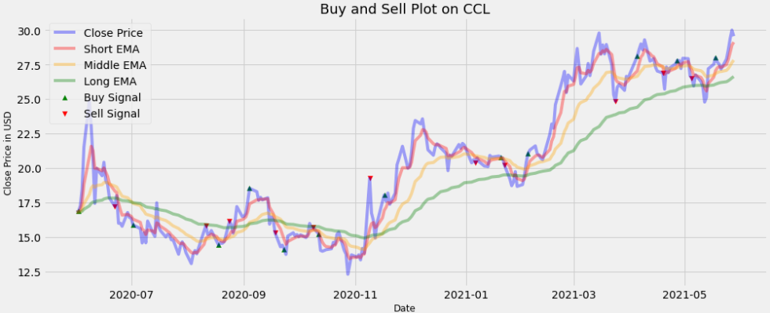
nan | 999,000.00 | 0.00% | 0.00 | 2.23%
nan | 999,000.00 | 0.00% | 0.00 | 6.89%
nan | 999,000.00 | 0.00% | 0.00 | 15.18%
nan | 999,000.00 | 0.00% | 0.00 | 14.68%
nan | 999,000.00 | 0.00% | 0.00 | -7.80%
nan | 999,000.00 | 0.00% | 0.00 | -11.24%
nan | 999,000.00 | 0.00% | 0.00 | -16.60%
nan | 999,000.00 | 0.00% | 0.00 | 13.60%
nan | 999,000.00 | 0.00% | 0.00 | -2.74%
nan | 999,000.00 | 0.00% | 0.00 | 4.92%
nan | 999,000.00 | 0.00% | 0.00 | -6.74%
nan | 999,000.00 | 0.00% | 0.00 | -1.42%
nan | 999,000.00 | 0.00% | 0.00 | -5.40%
17.23 | 1,019,319.26 | 0.10% | 20,319.26 | -3.42%
17.23 | 1,019,319.26 | 0.00% | 0.00 | 4.37%
17.23 | 1,019,319.26 | 0.00% | 0.00 | -11.78%
17.23 | 1,019,319.26 | 0.00% | 0.00 | 0.00%
17.23 | 1,019,319.26 | 0.00% | 0.00 | -1.38%
17.23 | 1,019,319.26 | 0.00% | 0.00 | 6.14%
17.23 | 1,019,319.26 | 0.00% | 0.00 | -2.17%
17.23 | 1,019,319.26 | 0.00% | 0.00 | -0.37%
17.23 | 1,018,299.94 | 0.10% | -1,019.32 | -2.98%
17.23 | 1,018,299.94 | 0.00% | 0.00 | -1.71%
17.23 | 1,018,299.94 | 0.00% | 0.00 | -6.89%
17.23 | 1,018,299.94 | 0.00% | 0.00 | 5.02%
17.23 | 1,018,299.94 | 0.00% | 0.00 | -4.95%
17.23 | 1,018,299.94 | 0.00% | 0.00 | 10.29%
17.23 | 1,018,299.94 | 0.00% | 0.00 | -5.60%
17.23 | 1,018,299.94 | 0.00% | 0.00 | -1.58%
17.23 | 1,018,299.94 | 0.00% | 0.00 | 15.03%
...

CCL_OBV
Auxiliar S | Capital | Costs | PnL | Volume dif | Annual Vol Volatility
nan | 1,000,000.00 | 0.10% | 0.00 | nan | 683%
nan | 1,000,000.00 | 0.00% | 0.00 | -2%
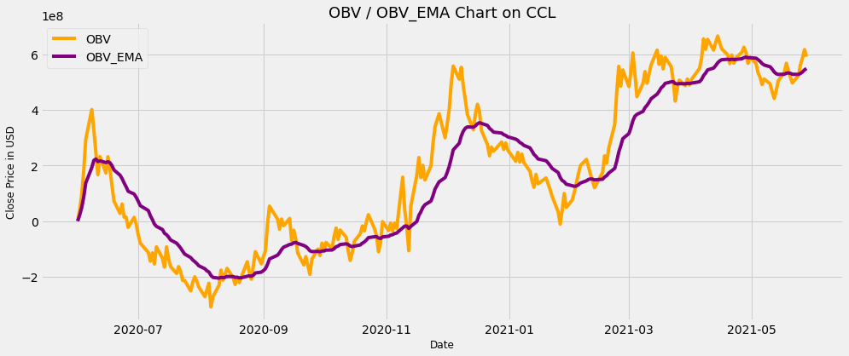
nan | 1,000,000.00 | 0.00% | 0.00 | 24%
nan | 1,000,000.00 | 0.00% | 0.00 | 48%
nan | 1,000,000.00 | 0.00% | 0.00 | 28%
nan | 1,000,000.00 | 0.00% | 0.00 | -6%
nan | 1,000,000.00 | 0.00% | 0.00 | -39%
nan | 1,000,000.00 | 0.10% | 0.00 | 13%
17.44 | 1,032,787.79 | 0.10% | 32,787.79 | -5%
17.44 | 1,031,755.00 | 0.10% | -1,032.79 | -19%
19.44 | 1,002,838.03 | 0.10% | -28,916.97 | -10%
19.44 | 1,001,835.19 | 0.10% | -1,002.84 | -1%
19.09 | 936,583.43 | 0.00% | -65,251.75 | -27%
19.09 | 936,583.43 | 0.00% | 0.00 | 30%
19.09 | 936,583.43 | 0.00% | 0.00 | -9%
19.09 | 936,583.43 | 0.00% | 0.00 | -21%
19.09 | 936,583.43 | 0.00% | 0.00 | -27%
19.09 | 936,583.43 | 0.00% | 0.00 | 33%
19.09 | 936,583.43 | 0.00% | 0.00 | -23%
19.09 | 936,583.43 | 0.00% | 0.00 | -1%
19.09 | 936,583.43 | 0.00% | 0.00 | -2%
19.09 | 936,583.43 | 0.00% | 0.00 | -36%
19.09 | 936,583.43 | 0.00% | 0.00 | 39%
19.09 | 936,583.43 | 0.00% | 0.00 | -21%
19.09 | 936,583.43 | 0.00% | 0.00 | 13%
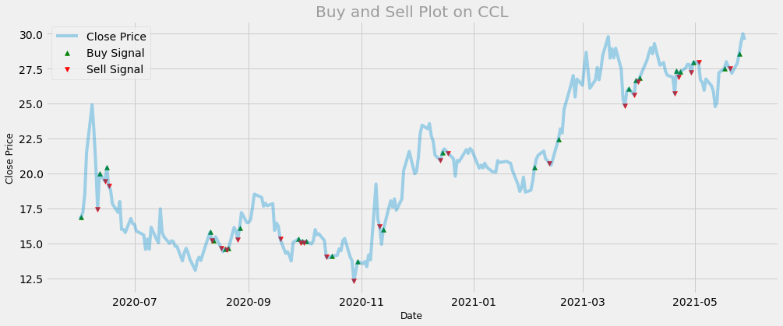
19.09 | 936,583.43 | 0.00% | 0.00 | -9%
19.09 | 936,583.43 | 0.00% | 0.00 | -4%
19.09 | 936,583.43 | 0.00% | 0.00 | 29%
19.09 | 936,583.43 | 0.00% | 0.00 | 43%
19.09 | 936,583.43 | 0.00% | 0.00 | -40%
19.09 | 936,583.43 | 0.00% | 0.00 | -27%
19.09 | 936,583.43 | 0.00% | 0.00 | 84%
19.09 | 936,583.43 | 0.00% | 0.00 | -54%
19.09 | 936,583.43 | 0.00% | 0.00 | -41%
19.09 | 936,583.43 | 0.00% | 0.00 | -11%
19.09 | 936,583.43 | 0.00% | 0.00 | -2%
19.09 | 936,583.43 | 0.00% | 0.00 | -34%
19.09 | 936,583.43 | 0.00% | 0.00 | 61%
19.09 | 936,583.43 | 0.00% | 0.00 | -19%
19.09 | 936,583.43 | 0.00% | 0.00 | 34%
19.09 | 936,583.43 | 0.00% | 0.00 | -18%
19.09 | 936,583.43 | 0.00% | 0.00 | -48%
19.09 | 936,583.43 | 0.00% | 0.00 | -20%
19.09 | 936,583.43 | 0.00% | 0.00 | 26%
19.09 | 936,583.43 | 0.00% | 0.00 | 53%
19.09 | 936,583.43 | 0.00% | 0.00 | -37%
19.09 | 936,583.43 | 0.00% | 0.00 | 0%
19.09 | 936,583.43 | 0.00% | 0.00 | 126%
19.09 | 936,583.43 | 0.00% | 0.00 | -85%
19.09 | 936,583.43 | 0.10% | 0.00 | 14%
19.09 | 935,646.85 | 0.10% | -936.58 | 26%
15.19 | 897,450.93 | 0.10% | -38,195.92 | -41%
15.19 | 897,450.93 | 0.00% | 0.00 | -52%
15.19 | 897,450.93 | 0.10% | 0.00 | -2%
14.68 | 865,609.70 | 0.00% | -31,841.23 | 46%
14.68 | 865,609.70 | 0.10% | 0.00 | -30%
14.68 | 864,744.09 | 0.10% | -865.61 | 7%
14.54 | 860,325.61 | 0.10% | -4,418.49 | -29%
...

NEE_MAC
Auxiliar S | Capital | Costs | PnL | Daily Returns | Annual Returns Volatility
nan | 1,000,000.00 | 0.00% | 0.00 | nan | 25.46%
nan | 999,000.00 | 0.10% | -1,000.00 | 0.37%
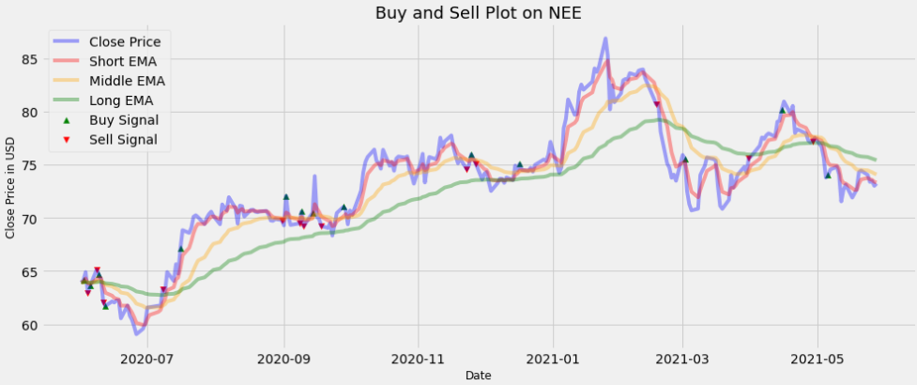
nan | 999,000.00 | 0.00% | 0.00 | 1.15%
62.97 | 979,663.91 | 0.10% | -19,336.09 | -3.01%
62.97 | 978,684.24 | 0.10% | -979.66 | 0.98%
65.12 | 1,001,174.31 | 0.10% | 22,490.07 | 2.37%
65.12 | 1,000,173.14 | 0.10% | -1,001.17 | -0.70%
65.12 | 1,000,173.14 | 0.00% | 0.00 | -0.73%
62.08 | 959,192.29 | 0.10% | -40,980.85 | -3.35%
62.08 | 958,233.10 | 0.10% | -959.19 | -0.57%
62.08 | 958,233.10 | 0.00% | 0.00 | 0.67%
62.08 | 958,233.10 | 0.00% | 0.00 | -0.16%
62.08 | 958,233.10 | 0.00% | 0.00 | 0.33%
62.08 | 958,233.10 | 0.00% | 0.00 | -0.03%
62.08 | 958,233.10 | 0.00% | 0.00 | -2.74%
62.08 | 958,233.10 | 0.00% | 0.00 | 1.97%
62.08 | 958,233.10 | 0.00% | 0.00 | -1.56%
62.08 | 958,233.10 | 0.00% | 0.00 | -0.64%
62.08 | 958,233.10 | 0.00% | 0.00 | -1.04%
62.08 | 958,233.10 | 0.00% | 0.00 | -1.24%
62.08 | 958,233.10 | 0.00% | 0.00 | 0.85%
62.08 | 958,233.10 | 0.00% | 0.00 | 0.81%
62.08 | 958,233.10 | 0.00% | 0.00 | 2.50%
62.08 | 958,233.10 | 0.00% | 0.00 | 0.06%
62.08 | 958,233.10 | 0.00% | 0.00 | 0.23%
62.08 | 958,233.10 | 0.00% | 0.00 | -0.10%
63.32 | 981,957.39 | 0.10% | 23,724.29 | 2.62%
63.32 | 981,957.39 | 0.00% | 0.00 | -0.51%
63.32 | 981,957.39 | 0.00% | 0.00 | 2.98%
63.32 | 981,957.39 | 0.00% | 0.00 | -1.30%
63.32 | 981,957.39 | 0.00% | 0.00 | 2.43%
63.32 | 981,957.39 | 0.00% | 0.00 | -1.36%
63.32 | 980,975.43 | 0.10% | -981.96 | 3.56%
...

NEE_OBV
Auxiliar S | Capital | Costs | PnL | Volume dif | Annual Vol Volatility
nan | 1,000,000.00 | 0.10% | 0.00 | nan | 577%
nan | 1,000,000.00 | 0.00% | 0.00 | 47%
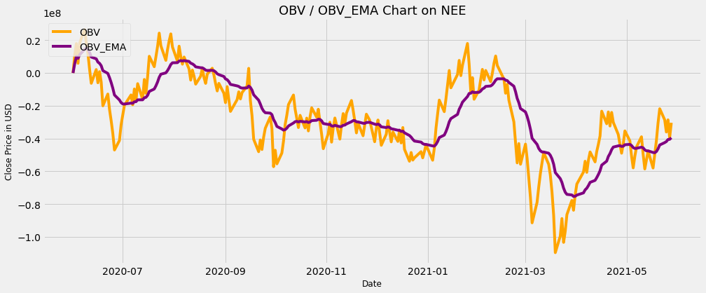
nan | 1,000,000.00 | 0.10% | 0.00 | -38%
62.97 | 980,644.55 | 0.10% | -19,355.45 | 50%
62.97 | 980,644.55 | 0.00% | 0.00 | 3%
62.97 | 980,644.55 | 0.00% | 0.00 | -42%
62.97 | 980,644.55 | 0.10% | 0.00 | -2%
64.20 | 989,935.21 | 0.00% | 9,290.66 | -18%
64.20 | 989,935.21 | 0.00% | 0.00 | 38%
64.20 | 989,935.21 | 0.00% | 0.00 | -15%
64.20 | 989,935.21 | 0.00% | 0.00 | 1%
64.20 | 989,935.21 | 0.00% | 0.00 | -4%
64.20 | 989,935.21 | 0.00% | 0.00 | -17%
64.20 | 989,935.21 | 0.00% | 0.00 | -6%
64.20 | 989,935.21 | 0.00% | 0.00 | 82%
64.20 | 989,935.21 | 0.00% | 0.00 | -70%
64.20 | 989,935.21 | 0.00% | 0.00 | 26%
64.20 | 989,935.21 | 0.00% | 0.00 | -30%
64.20 | 989,935.21 | 0.00% | 0.00 | 13%
64.20 | 989,935.21 | 0.00% | 0.00 | 26%
64.20 | 989,935.21 | 0.00% | 0.00 | -56%
64.20 | 989,935.21 | 0.00% | 0.00 | 50%
64.20 | 989,935.21 | 0.00% | 0.00 | -46%
64.20 | 989,935.21 | 0.10% | 0.00 | -1%
64.20 | 988,945.27 | 0.10% | -989.94 | 5%
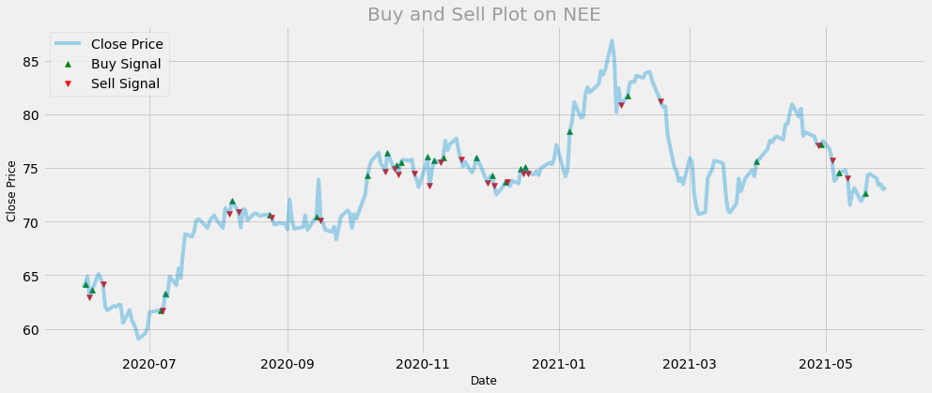
61.68 | 986,995.22 | 0.10% | -1,950.05 | -4%
61.68 | 986,995.22 | 0.00% | 0.00 | 47%
61.68 | 986,995.22 | 0.00% | 0.00 | -35%
61.68 | 986,995.22 | 0.00% | 0.00 | 39%
61.68 | 986,995.22 | 0.00% | 0.00 | -5%
61.68 | 986,995.22 | 0.00% | 0.00 | 24%
61.68 | 986,995.22 | 0.00% | 0.00 | -36%
61.68 | 986,995.22 | 0.00% | 0.00 | 18%
61.68 | 986,995.22 | 0.00% | 0.00 | 21%
61.68 | 986,995.22 | 0.00% | 0.00 | -67%
61.68 | 986,995.22 | 0.00% | 0.00 | -7%
61.68 | 986,995.22 | 0.00% | 0.00 | 7%
61.68 | 986,995.22 | 0.00% | 0.00 | 25%
61.68 | 986,995.22 | 0.00% | 0.00 | -5%
61.68 | 986,995.22 | 0.00% | 0.00 | 14%
61.68 | 986,995.22 | 0.00% | 0.00 | -31%
61.68 | 986,995.22 | 0.00% | 0.00 | -20%
61.68 | 986,995.22 | 0.00% | 0.00 | -24%
61.68 | 986,995.22 | 0.00% | 0.00 | 64%
61.68 | 986,995.22 | 0.00% | 0.00 | 7%
61.68 | 986,995.22 | 0.00% | 0.00 | 6%
61.68 | 986,995.22 | 0.10% | 0.00 | -36%
70.70 | 1,101,125.81 | 0.10% | 114,130.59 | -33%
70.70 | 1,100,024.69 | 0.10% | -1,101.13 | -5%
70.91 | 1,084,199.80 | 0.00% | -15,824.88 | 51%
70.91 | 1,084,199.80 | 0.00% | 0.00 | -6%
70.91 | 1,084,199.80 | 0.00% | 0.00 | -11%
70.91 | 1,084,199.80 | 0.00% | 0.00 | -51%
70.91 | 1,084,199.80 | 0.00% | 0.00 | 29%
70.91 | 1,084,199.80 | 0.00% | 0.00 | -2%
70.91 | 1,084,199.80 | 0.00% | 0.00 | -1%
70.91 | 1,084,199.80 | 0.00% | 0.00 | 14%
70.91 | 1,084,199.80 | 0.00% | 0.00 | -41%
...

CAT_MAC
Auxiliar S | Capital | Costs | PnL | Daily Returns | Annual Returns Volatility
nan | 1,000,000.00 | 0.00% | 0.00 | nan | 30.53%
nan | 999,000.00 | 0.10% | -1,000.00 | 2.31%
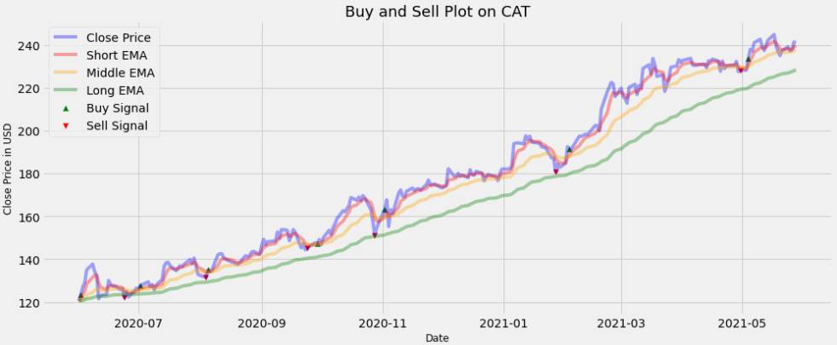
nan | 999,000.00 | 0.00% | 0.00 | 3.01%
nan | 999,000.00 | 0.00% | 0.00 | 1.46%
nan | 999,000.00 | 0.00% | 0.00 | 4.67%
nan | 999,000.00 | 0.00% | 0.00 | 1.91%
nan | 999,000.00 | 0.00% | 0.00 | -2.60%
nan | 999,000.00 | 0.00% | 0.00 | -1.31%
nan | 999,000.00 | 0.00% | 0.00 | -8.58%
nan | 999,000.00 | 0.00% | 0.00 | 1.31%
nan | 999,000.00 | 0.00% | 0.00 | 0.37%
nan | 999,000.00 | 0.00% | 0.00 | 5.12%
nan | 999,000.00 | 0.00% | 0.00 | -1.46%
nan | 999,000.00 | 0.00% | 0.00 | -0.50%
nan | 999,000.00 | 0.00% | 0.00 | -0.10%
nan | 999,000.00 | 0.00% | 0.00 | -1.32%
nan | 999,000.00 | 0.00% | 0.00 | 0.37%
122.06 | 987,793.88 | 0.10% | -11,206.12 | -3.38%
122.06 | 987,793.88 | 0.00% | 0.00 | 2.15%
122.06 | 987,793.88 | 0.00% | 0.00 | -1.88%
122.06 | 987,793.88 | 0.00% | 0.00 | 2.31%
122.06 | 987,793.88 | 0.00% | 0.00 | 0.99%
122.06 | 987,793.88 | 0.00% | 0.00 | -0.35%
122.06 | 986,806.09 | 0.10% | -987.79 | 1.31%
122.06 | 986,806.09 | 0.00% | 0.00 | 1.33%
122.06 | 986,806.09 | 0.00% | 0.00 | -1.74%
122.06 | 986,806.09 | 0.00% | 0.00 | 0.73%
122.06 | 986,806.09 | 0.00% | 0.00 | -1.89%
122.06 | 986,806.09 | 0.00% | 0.00 | 1.80%
122.06 | 986,806.09 | 0.00% | 0.00 | 1.98%
122.06 | 986,806.09 | 0.00% | 0.00 | 4.72%
122.06 | 986,806.09 | 0.00% | 0.00 | 1.08%
122.06 | 986,806.09 | 0.00% | 0.00 | 0.14%
...

CAT_OBV
Auxiliar S | Capital | Costs | PnL | Volume dif | Annual Vol Volatility
nan | 1,000,000.00 | 0.10% | 0.00 | nan | 620%
nan | 1,000,000.00 | 0.00% | 0.00 | 33%
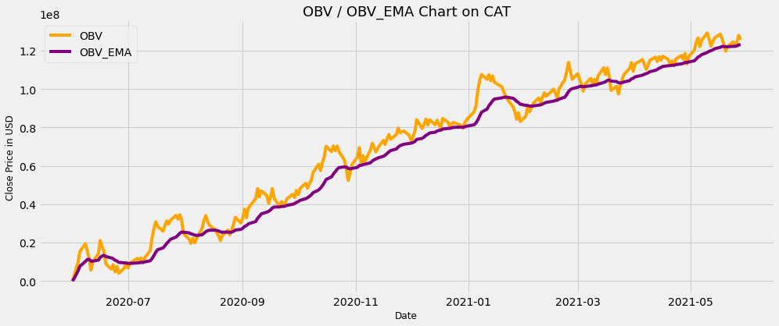
nan | 1,000,000.00 | 0.00% | 0.00 | 22%
nan | 1,000,000.00 | 0.00% | 0.00 | -19%
nan | 1,000,000.00 | 0.00% | 0.00 | 60%
nan | 1,000,000.00 | 0.00% | 0.00 | -30%
nan | 1,000,000.00 | 0.00% | 0.00 | -8%
nan | 1,000,000.00 | 0.10% | 0.00 | 5%
121.55 | 985,647.12 | 0.00% | -14,352.88 | 40%
121.55 | 985,647.12 | 0.10% | 0.00 | -28%
121.55 | 985,647.12 | 0.00% | 0.00 | -9%
121.55 | 985,647.12 | 0.00% | 0.00 | 52%
121.55 | 985,647.12 | 0.00% | 0.00 | -76%
121.55 | 985,647.12 | 0.10% | 0.00 | -27%
127.46 | 1,016,346.41 | 0.00% | 30,699.29 | 97%
127.46 | 1,016,346.41 | 0.00% | 0.00 | -84%
127.46 | 1,016,346.41 | 0.00% | 0.00 | -17%
127.46 | 1,016,346.41 | 0.00% | 0.00 | 47%
127.46 | 1,016,346.41 | 0.00% | 0.00 | -26%
127.46 | 1,016,346.41 | 0.00% | 0.00 | 23%
127.46 | 1,016,346.41 | 0.10% | 0.00 | -26%
127.46 | 1,015,330.07 | 0.10% | -1,016.35 | -1%
126.06 | 1,010,783.14 | 0.10% | -4,546.93 | 1%
126.06 | 1,010,783.14 | 0.00% | 0.00 | -11%
126.06 | 1,010,783.14 | 0.00% | 0.00 | -1%
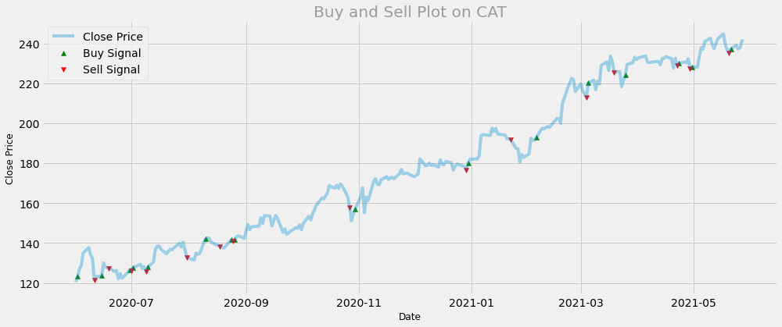
126.06 | 1,010,783.14 | 0.00% | 0.00 | -21%
126.06 | 1,010,783.14 | 0.10% | 0.00 | 12%
125.73 | 994,023.40 | 0.10% | -16,759.74 | 16%
125.73 | 994,023.40 | 0.00% | 0.00 | 1%
125.73 | 994,023.40 | 0.00% | 0.00 | 32%
125.73 | 994,023.40 | 0.00% | 0.00 | 57%
125.73 | 994,023.40 | 0.00% | 0.00 | -29%
125.73 | 994,023.40 | 0.00% | 0.00 | -31%
125.73 | 994,023.40 | 0.00% | 0.00 | -39%
125.73 | 994,023.40 | 0.00% | 0.00 | 1%
125.73 | 994,023.40 | 0.00% | 0.00 | 26%
125.73 | 994,023.40 | 0.00% | 0.00 | -40%
125.73 | 994,023.40 | 0.00% | 0.00 | -29%
125.73 | 994,023.40 | 0.00% | 0.00 | 23%
125.73 | 994,023.40 | 0.00% | 0.00 | 21%
125.73 | 994,023.40 | 0.00% | 0.00 | -21%
125.73 | 994,023.40 | 0.00% | 0.00 | 14%
125.73 | 994,023.40 | 0.10% | 0.00 | 27%
132.88 | 1,031,840.01 | 0.00% | 37,816.61 | 79%
132.88 | 1,031,840.01 | 0.00% | 0.00 | -87%
132.88 | 1,031,840.01 | 0.00% | 0.00 | -21%
132.88 | 1,031,840.01 | 0.00% | 0.00 | 18%
132.88 | 1,031,840.01 | 0.00% | 0.00 | -12%
132.88 | 1,031,840.01 | 0.10% | 0.00 | -10%
132.88 | 1,031,840.01 | 0.00% | 0.00 | 85%
132.88 | 1,031,840.01 | 0.00% | 0.00 | -21%
132.88 | 1,031,840.01 | 0.00% | 0.00 | -50%
132.88 | 1,031,840.01 | 0.00% | 0.00 | 15%
132.88 | 1,031,840.01 | 0.00% | 0.00 | -37%
132.88 | 1,031,840.01 | 0.10% | 0.00 | 11%
138.37 | 1,005,321.03 | 0.00% | -26,518.98 | -38%
138.37 | 1,005,321.03 | 0.00% | 0.00 | 17%
138.37 | 1,005,321.03 | 0.00% | 0.00 | 21%
...

